Amp-
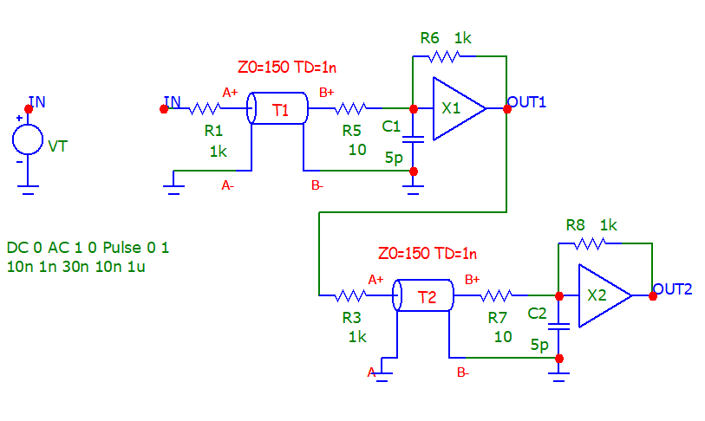
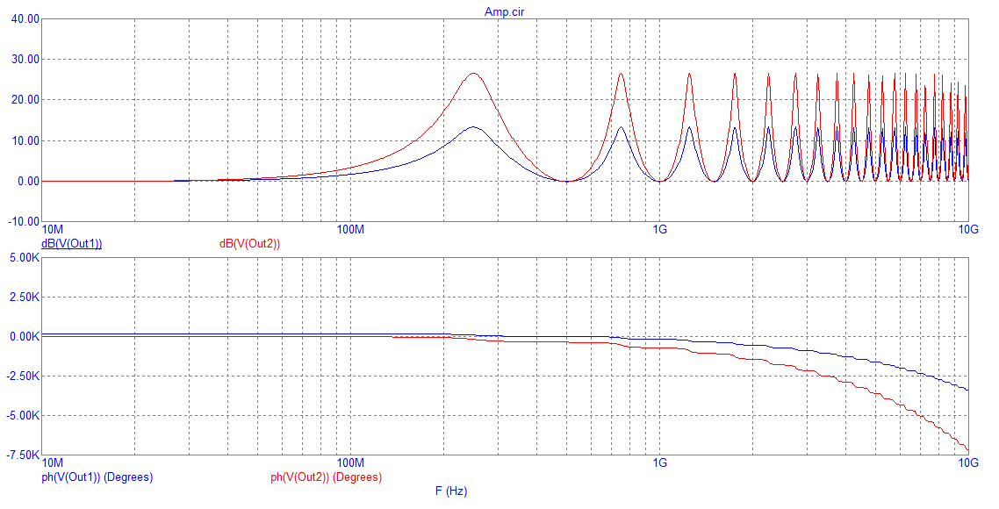
v 10p | w1 | w2 | v 100p | w1 | w2 | v 1n | w1 | w2 | v 10n | w1 | w2
∆10ps
N10001
0 | 0 | 0 | 0 | 0 | 0 | 0 | 0 | 0 | 0 | 0 | 0
0 | 0 | 0 | 0 | 0 | 0 | 0 | 0 | 0 | 0 | 0 | 0
0 | 0 | 0 | 0 | 0 | 0 | 0 | 0 | 0 | 0 | 0 | 0
0 | 0 | 0 | 0 | 0 | 0 | 0 | 0 | 0 | 0 | 0 | 0
0 | 0 | 0 | 0 | 0 | 0 | 0 | 0 | 0 | 0 | 0 | 0
0 | 0 | 0 | 0 | 0 | 0 | 0 | 0 | 0 | 0 | 0 | 0
0 | 0 | 0 | 0 | 0 | 0 | 0 | 0 | 0 | 0 | 0 | 0
0 | 0 | 0 | 0 | 0 | 0 | 0 | 0 | 0 | 0 | 0 | 0
0 | 0 | 0 | 0 | 0 | 0 | 0 | 0 | 0 | 0 | 0 | 0
0 | 0 | 0 | 0 | 0 | 0 | 0 | 0 | 0 | 0 | 0 | 0
0 | 0 | 0 | 0 | 0 | 0 | 0 | 0 | 0 | 0 | 0 | 0
0 | 0 | 0 | 0 | 0 | 0 | 0 | 0 | 0 | 0 | 0 | 0
0 | 0 | 0 | 0 | 0 | 0 | 0 | 0 | 0 | 0 | 0 | 0
0 | 0 | 0 | 0 | 0 | 0 | 0 | 0 | 0 | 0 | 0 | 0
0 | 0 | 0 | 0 | 0 | 0 | 0 | 0 | 0 | 0 | 0 | 0
0 | 0 | 0 | 0 | 0 | 0 | 0 | 0 | 0 | 0 | 0 | 0
0 | 0 | 0 | 0 | 0 | 0 | 0 | 0 | 0 | 0 | 0 | 0
0 | 0 | 0 | 0 | 0 | 0 | 0 | 0 | 0 | 0 | 0 | 0
0 | 0 | 0 | 0 | 0 | 0 | 0 | 0 | 0 | 0 | 0 | 0
0 | 0 | 0 | 0 | 0 | 0 | 0 | 0 | 0 | 0 | 0 | 0
0 | 0 | 0 | 0 | 0 | 0 | 0 | 0 | 0 | 0 | 0 | 0
0 | 0 | 0 | 0 | 0 | 0 | 0 | 0 | 0 | 0 | 0 | 0
0 | 0 | 0 | 0 | 0 | 0 | 0 | 0 | 0 | 0 | 0 | 0
0 | 0 | 0 | 0 | 0 | 0 | 0 | 0 | 0 | 0 | 0 | 0
0 | 0 | 0 | 0 | 0 | 0 | 0 | 0 | 0 | 0 | 0 | 0
0 | 0 | 0 | 0 | 0 | 0 | 0 | 0 | 0 | 0 | 0 | 0
0 | 0 | 0 | 0 | 0 | 0 | 0 | 0 | 0 | 0 | 0 | 0
0 | 0 | 0 | 0 | 0 | 0 | 0 | 0 | 0 | 0 | 0 | 0
0 | 0 | 0 | 0 | 0 | 0 | 0 | 0 | 0 | 0 | 0 | 0
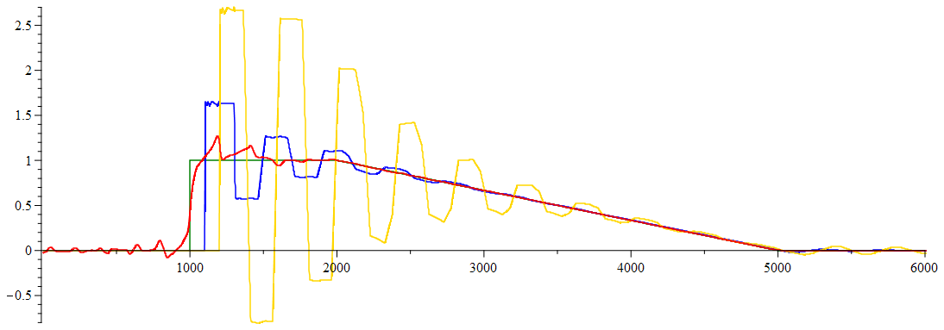
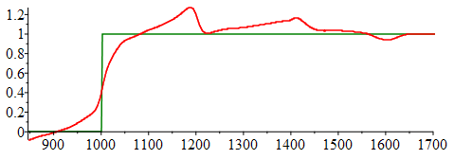
0 | 0 | 0 | 0 | 0 | 0 | 0 | 0 | 0 | 0 | 0 | 0
0 | 0 | 0 | 0 | 0 | 0 | 0 | 0 | 0 | 0 | 0 | 0
0 | 0 | 0 | 0 | 0 | 0 | 0 | 0 | 0 | 0 | 0 | 0
0 | 0 | 0 | 0 | 0 | 0 | 0 | 0 | 0 | 0 | 0 | 0
0 | 0 | 0 | 0 | 0 | 0 | 0 | 0 | 0 | 0 | 0 | 0
0 | 0 | 0 | 0 | 0 | 0 | 0 | 0 | 0 | 0 | 0 | 0
0 | 0 | 0 | 0 | 0 | 0 | 0 | 0 | 0 | 0 | 0 | 0
0 | 0 | 0 | 0 | 0 | 0 | 0 | 0 | 0 | 0 | 0 | 0
0 | 0 | 0 | 0 | 0 | 0 | 0 | 0 | 0 | 0 | 0 | 0
0 | 0 | 0 | 0 | 0 | 0 | 0 | 0 | 0 | 0 | 0 | 0
0 | 0 | 0 | 0 | 0 | 0 | 0 | 0 | 0 | 0 | 0 | 0
0 | 0 | 0 | 0 | 0 | 0 | 0 | 0 | 0 | 0 | 0 | 0
0 | 0 | 0 | 0 | 0 | 0 | 0 | 0 | 0 | 0 | 0 | 0
0 | 0 | 0 | 0 | 0 | 0 | 0 | 0 | 0 | 0 | 0 | 0
0 | 0 | 0 | 0 | 0 | 0 | 0 | 0 | 0 | 0 | 0 | 0
0 | 0 | 0 | 0 | 0 | 0 | 0 | 0 | 0 | 0 | 0 | 0
0 | 0 | 0 | 0 | 0 | 0 | 0 | 0 | 0 | 0 | 0 | 0
0 | 0 | 0 | 0 | 0 | 0 | 0 | 0 | 0 | 0 | 0 | 0
0 | 0 | 0 | 0 | 0 | 0 | 0 | 0 | 0 | 0 | 0 | 0
0 | 0 | 0 | 0 | 0 | 0 | 0 | 0 | 0 | 0 | 0 | 0
0 | 0 | 0 | 0 | 0 | 0 | 0 | 0 | 0 | 0 | 0 | 0
0 | 0 | 0 | 0 | 0 | 0 | 0 | 0 | 0 | 0 | 0 | 0
0 | 0 | 0 | 0 | 0 | 0 | 0 | 0 | 0 | 0 | 0 | 0
0 | 0 | 0 | 0 | 0 | 0 | 0 | 0 | 0 | 0 | 0 | 0
0 | 0 | 0 | 0 | 0 | 0 | 0 | 0 | 0 | 0 | 0 | 0
0 | 0 | 0 | 0 | 0 | 0 | 0 | 0 | 0 | 0 | 0 | 0
0 | 0 | 0 | 0 | 0 | 0 | 0 | 0 | 0 | 0 | 0 | 0
0 | 0 | 0 | 0 | 0 | 0 | 0 | 0 | 0 | 0 | 0 | 0
0 | 0 | 0 | 0 | 0 | 0 | 0 | 0 | 0 | 0 | 0 | 0
0 | 0 | 0 | 0 | 0 | 0 | 0 | 0 | 0 | 0 | 0 | 0
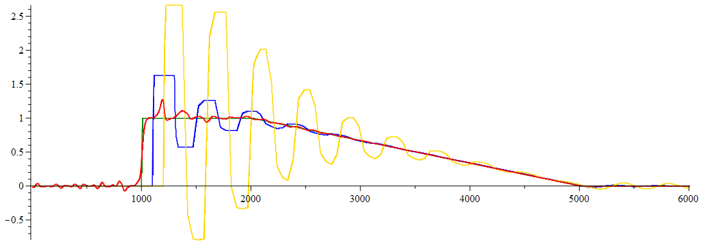
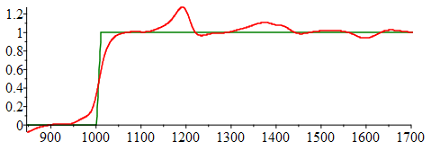
0 | 0 | 0 | 0 | 0 | 0 | 0 | 0 | 0 | 0 | 0 | 0
0 | 0 | 0 | 0 | 0 | 0 | 0 | 0 | 0 | 0 | 0 | 0
0 | 0 | 0 | 0 | 0 | 0 | 0 | 0 | 0 | 0 | 0 | 0
0 | 0 | 0 | 0 | 0 | 0 | 0 | 0 | 0 | 0 | 0 | 0
0 | 0 | 0 | 0 | 0 | 0 | 0 | 0 | 0 | 0 | 0 | 0
0 | 0 | 0 | 0 | 0 | 0 | 0 | 0 | 0 | 0 | 0 | 0
0 | 0 | 0 | 0 | 0 | 0 | 0 | 0 | 0 | 0 | 0 | 0
0 | 0 | 0 | 0 | 0 | 0 | 0 | 0 | 0 | 0 | 0 | 0
0 | 0 | 0 | 0 | 0 | 0 | 0 | 0 | 0 | 0 | 0 | 0
0 | 0 | 0 | 0 | 0 | 0 | 0 | 0 | 0 | 0 | 0 | 0
0 | 0 | 0 | 0 | 0 | 0 | 0 | 0 | 0 | 0 | 0 | 0
0 | 0 | 0 | 0 | 0 | 0 | 0 | 0 | 0 | 0 | 0 | 0
0 | 0 | 0 | 0 | 0 | 0 | 0 | 0 | 0 | 0 | 0 | 0
0 | 0 | 0 | 0 | 0 | 0 | 0 | 0 | 0 | 0 | 0 | 0
0 | 0 | 0 | 0 | 0 | 0 | 0 | 0 | 0 | 0 | 0 | 0
0 | 0 | 0 | 0 | 0 | 0 | 0 | 0 | 0 | 0 | 0 | 0
0 | 0 | 0 | 0 | 0 | 0 | 0 | 0 | 0 | 0 | 0 | 0
0 | 0 | 0 | 0 | 0 | 0 | 0 | 0 | 0 | 0 | 0 | 0
0 | 0 | 0 | 0 | 0 | 0 | 0 | 0 | 0 | 0 | 0 | 0
0 | 0 | 0 | 0 | 0 | 0 | 0 | 0 | 0 | 0 | 0 | 0
0 | 0 | 0 | 0 | 0 | 0 | 0 | 0 | 0 | 0 | 0 | 0
0 | 0 | 0 | 0 | 0 | 0 | 0 | 0 | 0 | 0 | 0 | 0
0 | 0 | 0 | 0 | 0 | 0 | 0 | 0 | 0 | 0 | 0 | 0
0 | 0 | 0 | 0 | 0 | 0 | 0 | 0 | 0 | 0 | 0 | 0
0 | 0 | 0 | 0 | 0 | 0 | 0 | 0 | 0 | 0 | 0 | 0
0 | 0 | 0 | 0 | 0 | 0 | 0 | 0 | 0 | 0 | 0 | 0
0 | 0 | 0 | 0 | 0 | 0 | 0 | 0 | 0 | 0 | 0 | 0
0 | 0 | 0 | 0 | 0 | 0 | 0 | 0 | 0 | 0 | 0 | 0
0 | 0 | 0 | 0 | 0 | 0 | 0 | 0 | 0 | 0 | 0 | 0
0 | 0 | 0 | 0 | 0 | 0 | 0 | 0 | 0 | 0 | 0 | 0
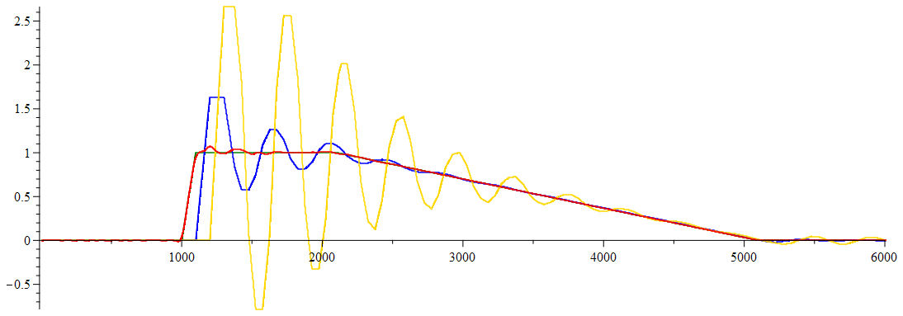
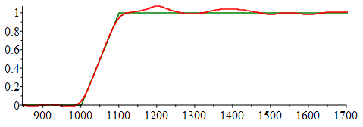
0 | 0 | 0 | 0 | 0 | 0 | 0 | 0 | 0 | 0 | 0 | 0
0 | 0 | 0 | 0 | 0 | 0 | 0 | 0 | 0 | 0 | 0 | 0
0 | 0 | 0 | 0 | 0 | 0 | 0 | 0 | 0 | 0 | 0 | 0
0 | 0 | 0 | 0 | 0 | 0 | 0 | 0 | 0 | 0 | 0 | 0
0 | 0 | 0 | 0 | 0 | 0 | 0 | 0 | 0 | 0 | 0 | 0
0 | 0 | 0 | 0 | 0 | 0 | 0 | 0 | 0 | 0 | 0 | 0
0 | 0 | 0 | 0 | 0 | 0 | 0 | 0 | 0 | 0 | 0 | 0
0 | 0 | 0 | 0 | 0 | 0 | 0 | 0 | 0 | 0 | 0 | 0
0 | 0 | 0 | 0 | 0 | 0 | 0 | 0 | 0 | 0 | 0 | 0
0 | 0 | 0 | 0 | 0 | 0 | 0 | 0 | 0 | 0 | 0 | 0
0 | 0 | 0 | 0 | 0 | 0 | 0 | 0 | 0 | 0 | 0 | 0
0 | 0 | 0 | 0 | 0 | 0 | 0 | 0 | 0 | 0 | 0 | 0
0 | 0 | 0 | 0 | 0 | 0 | 0 | 0 | 0 | 0 | 0 | 0
0 | 0 | 0 | 0 | 0 | 0 | 0 | 0 | 0 | 0 | 0 | 0
0 | 0 | 0 | 0 | 0 | 0 | 0 | 0 | 0 | 0 | 0 | 0
0 | 0 | 0 | 0 | 0 | 0 | 0 | 0 | 0 | 0 | 0 | 0
0 | 0 | 0 | 0 | 0 | 0 | 0 | 0 | 0 | 0 | 0 | 0
0 | 0 | 0 | 0 | 0 | 0 | 0 | 0 | 0 | 0 | 0 | 0
0 | 0 | 0 | 0 | 0 | 0 | 0 | 0 | 0 | 0 | 0 | 0
0 | 0 | 0 | 0 | 0 | 0 | 0 | 0 | 0 | 0 | 0 | 0
0 | 0 | 0 | 0 | 0 | 0 | 0 | 0 | 0 | 0 | 0 | 0
0 | 0 | 0 | 0 | 0 | 0 | 0 | 0 | 0 | 0 | 0 | 0
0 | 0 | 0 | 0 | 0 | 0 | 0 | 0 | 0 | 0 | 0 | 0
0 | 0 | 0 | 0 | 0 | 0 | 0 | 0 | 0 | 0 | 0 | 0
0 | 0 | 0 | 0 | 0 | 0 | 0 | 0 | 0 | 0 | 0 | 0
0 | 0 | 0 | 0 | 0 | 0 | 0 | 0 | 0 | 0 | 0 | 0
0 | 0 | 0 | 0 | 0 | 0 | 0 | 0 | 0 | 0 | 0 | 0
0 | 0 | 0 | 0 | 0 | 0 | 0 | 0 | 0 | 0 | 0 | 0
0 | 0 | 0 | 0 | 0 | 0 | 0 | 0 | 0 | 0 | 0 | 0
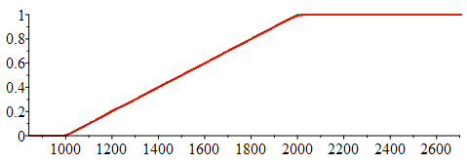
0 | 0 | 0 | 0 | 0 | 0 | 0 | 0 | 0 | 0 | 0 | 0
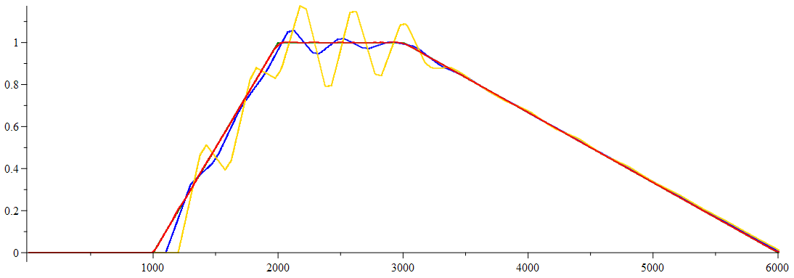
0 | 0 | 0 | 0 | 0 | 0 | 0 | 0 | 0 | 0 | 0 | 0
0 | 0 | 0 | 0 | 0 | 0 | 0 | 0 | 0 | 0 | 0 | 0
0 | 0 | 0 | 0 | 0 | 0 | 0 | 0 | 0 | 0 | 0 | 0
0 | 0 | 0 | 0 | 0 | 0 | 0 | 0 | 0 | 0 | 0 | 0
0 | 0 | 0 | 0 | 0 | 0 | 0 | 0 | 0 | 0 | 0 | 0
0 | 0 | 0 | 0 | 0 | 0 | 0 | 0 | 0 | 0 | 0 | 0
0 | 0 | 0 | 0 | 0 | 0 | 0 | 0 | 0 | 0 | 0 | 0
0 | 0 | 0 | 0 | 0 | 0 | 0 | 0 | 0 | 0 | 0 | 0
0 | 0 | 0 | 0 | 0 | 0 | 0 | 0 | 0 | 0 | 0 | 0
0 | 0 | 0 | 0 | 0 | 0 | 0 | 0 | 0 | 0 | 0 | 0
0 | 0 | 0 | 0 | 0 | 0 | 0 | 0 | 0 | 0 | 0 | 0
0 | 0 | 0 | 0 | 0 | 0 | 0 | 0 | 0 | 0 | 0 | 0
0 | 0 | 0 | 0 | 0 | 0 | 0 | 0 | 0 | 0 | 0 | 0
0 | 0 | 0 | 0 | 0 | 0 | 0 | 0 | 0 | 0 | 0 | 0
0 | 0 | 0 | 0 | 0 | 0 | 0 | 0 | 0 | 0 | 0 | 0
0 | 0 | 0 | 0 | 0 | 0 | 0 | 0 | 0 | 0 | 0 | 0
0 | 0 | 0 | 0 | 0 | 0 | 0 | 0 | 0 | 0 | 0 | 0
0 | 0 | 0 | 0 | 0 | 0 | 0 | 0 | 0 | 0 | 0 | 0
0 | 0 | 0 | 0 | 0 | 0 | 0 | 0 | 0 | 0 | 0 | 0
0 | 0 | 0 | 0 | 0 | 0 | 0 | 0 | 0 | 0 | 0 | 0
0 | 0 | 0 | 0 | 0 | 0 | 0 | 0 | 0 | 0 | 0 | 0
0 | 0 | 0 | 0 | 0 | 0 | 0 | 0 | 0 | 0 | 0 | 0
0 | 0 | 0 | 0 | 0 | 0 | 0 | 0 | 0 | 0 | 0 | 0
0 | 0 | 0 | 0 | 0 | 0 | 0 | 0 | 0 | 0 | 0 | 0
0 | 0 | 0 | 0 | 0 | 0 | 0 | 0 | 0 | 0 | 0 | 0
0 | 0 | 0 | 0 | 0 | 0 | 0 | 0 | 0 | 0 | 0 | 0
0 | 0 | 0 | 0 | 0 | 0 | 0 | 0 | 0 | 0 | 0 | 0
0 | 0 | 0 | 0 | 0 | 0 | 0 | 0 | 0 | 0 | 0 | 0
0 | 0 | 0 | 0 | 0 | 0 | 0 | 0 | 0 | 0 | 0 | 0
0 | 0 | 0 | 0 | 0 | 0 | 0 | 0 | 0 | 0 | 0 | 0
0 | 0 | 0 | 0 | 0 | 0 | 0 | 0 | 0 | 0 | 0 | 0
0 | 0 | 0 | 0 | 0 | 0 | 0 | 0 | 0 | 0 | 0 | 0
0 | 0 | 0 | 0 | 0 | 0 | 0 | 0 | 0 | 0 | 0 | 0
0 | 0 | 0 | 0 | 0 | 0 | 0 | 0 | 0 | 0 | 0 | 0
0 | 0 | 0 | 0 | 0 | 0 | 0 | 0 | 0 | 0 | 0 | 0
0 | 0 | 0 | 0 | 0 | 0 | 0 | 0 | 0 | 0 | 0 | 0
0 | 0 | 0 | 0 | 0 | 0 | 0 | 0 | 0 | 0 | 0 | 0
0 | 0 | 0 | 0 | 0 | 0 | 0 | 0 | 0 | 0 | 0 | 0
0 | 0 | 0 | 0 | 0 | 0 | 0 | 0 | 0 | 0 | 0 | 0
0 | 0 | 0 | 0 | 0 | 0 | 0 | 0 | 0 | 0 | 0 | 0
0 | 0 | 0 | 0 | 0 | 0 | 0 | 0 | 0 | 0 | 0 | 0
0 | 0 | 0 | 0 | 0 | 0 | 0 | 0 | 0 | 0 | 0 | 0
0 | 0 | 0 | 0 | 0 | 0 | 0 | 0 | 0 | 0 | 0 | 0
0 | 0 | 0 | 0 | 0 | 0 | 0 | 0 | 0 | 0 | 0 | 0
0 | 0 | 0 | 0 | 0 | 0 | 0 | 0 | 0 | 0 | 0 | 0
0 | 0 | 0 | 0 | 0 | 0 | 0 | 0 | 0 | 0 | 0 | 0
0 | 0 | 0 | 0 | 0 | 0 | 0 | 0 | 0 | 0 | 0 | 0
0 | 0 | 0 | 0 | 0 | 0 | 0 | 0 | 0 | 0 | 0 | 0
0 | 0 | 0 | 0 | 0 | 0 | 0 | 0 | 0 | 0 | 0 | 0
0 | 0 | 0 | 0 | 0 | 0 | 0 | 0 | 0 | 0 | 0 | 0
0 | 0 | 0 | 0 | 0 | 0 | 0 | 0 | 0 | 0 | 0 | 0
0 | 0 | 0 | 0 | 0 | 0 | 0 | 0 | 0 | 0 | 0 | 0
0 | 0 | 0 | 0 | 0 | 0 | 0 | 0 | 0 | 0 | 0 | 0
0 | 0 | 0 | 0 | 0 | 0 | 0 | 0 | 0 | 0 | 0 | 0
0 | 0 | 0 | 0 | 0 | 0 | 0 | 0 | 0 | 0 | 0 | 0
0 | 0 | 0 | 0 | 0 | 0 | 0 | 0 | 0 | 0 | 0 | 0
0 | 0 | 0 | 0 | 0 | 0 | 0 | 0 | 0 | 0 | 0 | 0
0 | 0 | 0 | 0 | 0 | 0 | 0 | 0 | 0 | 0 | 0 | 0
0 | 0 | 0 | 0 | 0 | 0 | 0 | 0 | 0 | 0 | 0 | 0
0 | 0 | 0 | 0 | 0 | 0 | 0 | 0 | 0 | 0 | 0 | 0
0 | 0 | 0 | 0 | 0 | 0 | 0 | 0 | 0 | 0 | 0 | 0
0 | 0 | 0 | 0 | 0 | 0 | 0 | 0 | 0 | 0 | 0 | 0
0 | 0 | 0 | 0 | 0 | 0 | 0 | 0 | 0 | 0 | 0 | 0
0 | 0 | 0 | 0 | 0 | 0 | 0 | 0 | 0 | 0 | 0 | 0
0 | 0 | 0 | 0 | 0 | 0 | 0 | 0 | 0 | 0 | 0 | 0
0 | 0 | 0 | 0 | 0 | 0 | 0 | 0 | 0 | 0 | 0 | 0
0 | 0 | 0 | 0 | 0 | 0 | 0 | 0 | 0 | 0 | 0 | 0
0 | 0 | 0 | 0 | 0 | 0 | 0 | 0 | 0 | 0 | 0 | 0
0 | 0 | 0 | 0 | 0 | 0 | 0 | 0 | 0 | 0 | 0 | 0
0 | 0 | 0 | 0 | 0 | 0 | 0 | 0 | 0 | 0 | 0 | 0
0 | 0 | 0 | 0 | 0 | 0 | 0 | 0 | 0 | 0 | 0 | 0
0 | 0 | 0 | 0 | 0 | 0 | 0 | 0 | 0 | 0 | 0 | 0
0 | 0 | 0 | 0 | 0 | 0 | 0 | 0 | 0 | 0 | 0 | 0
0 | 0 | 0 | 0 | 0 | 0 | 0 | 0 | 0 | 0 | 0 | 0
0 | 0 | 0 | 0 | 0 | 0 | 0 | 0 | 0 | 0 | 0 | 0
0 | 0 | 0 | 0 | 0 | 0 | 0 | 0 | 0 | 0 | 0 | 0
0 | 0 | 0 | 0 | 0 | 0 | 0 | 0 | 0 | 0 | 0 | 0
0 | 0 | 0 | 0 | 0 | 0 | 0 | 0 | 0 | 0 | 0 | 0
0 | 0 | 0 | 0 | 0 | 0 | 0 | 0 | 0 | 0 | 0 | 0
0 | 0 | 0 | 0 | 0 | 0 | 0 | 0 | 0 | 0 | 0 | 0
0 | 0 | 0 | 0 | 0 | 0 | 0 | 0 | 0 | 0 | 0 | 0
0 | 0 | 0 | 0 | 0 | 0 | 0 | 0 | 0 | 0 | 0 | 0
0 | 0 | 0 | 0 | 0 | 0 | 0 | 0 | 0 | 0 | 0 | 0
0 | 0 | 0 | 0 | 0 | 0 | 0 | 0 | 0 | 0 | 0 | 0
0 | 0 | 0 | 0 | 0 | 0 | 0 | 0 | 0 | 0 | 0 | 0
0 | 0 | 0 | 0 | 0 | 0 | 0 | 0 | 0 | 0 | 0 | 0
0 | 0 | 0 | 0 | 0 | 0 | 0 | 0 | 0 | 0 | 0 | 0
0 | 0 | 0 | 0 | 0 | 0 | 0 | 0 | 0 | 0 | 0 | 0
0 | 0 | 0 | 0 | 0 | 0 | 0 | 0 | 0 | 0 | 0 | 0
0 | 0 | 0 | 0 | 0 | 0 | 0 | 0 | 0 | 0 | 0 | 0
0 | 0 | 0 | 0 | 0 | 0 | 0 | 0 | 0 | 0 | 0 | 0
0 | 0 | 0 | 0 | 0 | 0 | 0 | 0 | 0 | 0 | 0 | 0
0 | 0 | 0 | 0 | 0 | 0 | 0 | 0 | 0 | 0 | 0 | 0
0 | 0 | 0 | 0 | 0 | 0 | 0 | 0 | 0 | 0 | 0 | 0
0 | 0 | 0 | 0 | 0 | 0 | 0 | 0 | 0 | 0 | 0 | 0
0 | 0 | 0 | 0 | 0 | 0 | 0 | 0 | 0 | 0 | 0 | 0
0 | 0 | 0 | 0 | 0 | 0 | 0 | 0 | 0 | 0 | 0 | 0
0 | 0 | 0 | 0 | 0 | 0 | 0 | 0 | 0 | 0 | 0 | 0
0 | 0 | 0 | 0 | 0 | 0 | 0 | 0 | 0 | 0 | 0 | 0
0 | 0 | 0 | 0 | 0 | 0 | 0 | 0 | 0 | 0 | 0 | 0
0 | 0 | 0 | 0 | 0 | 0 | 0 | 0 | 0 | 0 | 0 | 0
0 | 0 | 0 | 0 | 0 | 0 | 0 | 0 | 0 | 0 | 0 | 0
0 | 0 | 0 | 0 | 0 | 0 | 0 | 0 | 0 | 0 | 0 | 0
0 | 0 | 0 | 0 | 0 | 0 | 0 | 0 | 0 | 0 | 0 | 0
0 | 0 | 0 | 0 | 0 | 0 | 0 | 0 | 0 | 0 | 0 | 0
0 | 0 | 0 | 0 | 0 | 0 | 0 | 0 | 0 | 0 | 0 | 0
0 | 0 | 0 | 0 | 0 | 0 | 0 | 0 | 0 | 0 | 0 | 0
0 | 0 | 0 | 0 | 0 | 0 | 0 | 0 | 0 | 0 | 0 | 0
0 | 0 | 0 | 0 | 0 | 0 | 0 | 0 | 0 | 0 | 0 | 0
0 | 0 | 0 | 0 | 0 | 0 | 0 | 0 | 0 | 0 | 0 | 0
0 | 0 | 0 | 0 | 0 | 0 | 0 | 0 | 0 | 0 | 0 | 0
0 | 0 | 0 | 0 | 0 | 0 | 0 | 0 | 0 | 0 | 0 | 0
0 | 0 | 0 | 0 | 0 | 0 | 0 | 0 | 0 | 0 | 0 | 0
0 | 0 | 0 | 0 | 0 | 0 | 0 | 0 | 0 | 0 | 0 | 0
0 | 0 | 0 | 0 | 0 | 0 | 0 | 0 | 0 | 0 | 0 | 0
0 | 0 | 0 | 0 | 0 | 0 | 0 | 0 | 0 | 0 | 0 | 0
0 | 0 | 0 | 0 | 0 | 0 | 0 | 0 | 0 | 0 | 0 | 0
0 | 0 | 0 | 0 | 0 | 0 | 0 | 0 | 0 | 0 | 0 | 0
0 | 0 | 0 | 0 | 0 | 0 | 0 | 0 | 0 | 0 | 0 | 0
0 | 0 | 0 | 0 | 0 | 0 | 0 | 0 | 0 | 0 | 0 | 0
0 | 0 | 0 | 0 | 0 | 0 | 0 | 0 | 0 | 0 | 0 | 0
0 | 0 | 0 | 0 | 0 | 0 | 0 | 0 | 0 | 0 | 0 | 0
0 | 0 | 0 | 0 | 0 | 0 | 0 | 0 | 0 | 0 | 0 | 0
0 | 0 | 0 | 0 | 0 | 0 | 0 | 0 | 0 | 0 | 0 | 0
0 | 0 | 0 | 0 | 0 | 0 | 0 | 0 | 0 | 0 | 0 | 0
0 | 0 | 0 | 0 | 0 | 0 | 0 | 0 | 0 | 0 | 0 | 0
0 | 0 | 0 | 0 | 0 | 0 | 0 | 0 | 0 | 0 | 0 | 0
0 | 0 | 0 | 0 | 0 | 0 | 0 | 0 | 0 | 0 | 0 | 0
0 | 0 | 0 | 0 | 0 | 0 | 0 | 0 | 0 | 0 | 0 | 0
0 | 0 | 0 | 0 | 0 | 0 | 0 | 0 | 0 | 0 | 0 | 0
0 | 0 | 0 | 0 | 0 | 0 | 0 | 0 | 0 | 0 | 0 | 0
0 | 0 | 0 | 0 | 0 | 0 | 0 | 0 | 0 | 0 | 0 | 0
0 | 0 | 0 | 0 | 0 | 0 | 0 | 0 | 0 | 0 | 0 | 0
0 | 0 | 0 | 0 | 0 | 0 | 0 | 0 | 0 | 0 | 0 | 0
0 | 0 | 0 | 0 | 0 | 0 | 0 | 0 | 0 | 0 | 0 | 0
0 | 0 | 0 | 0 | 0 | 0 | 0 | 0 | 0 | 0 | 0 | 0
0 | 0 | 0 | 0 | 0 | 0 | 0 | 0 | 0 | 0 | 0 | 0
0 | 0 | 0 | 0 | 0 | 0 | 0 | 0 | 0 | 0 | 0 | 0
0 | 0 | 0 | 0 | 0 | 0 | 0 | 0 | 0 | 0 | 0 | 0
0 | 0 | 0 | 0 | 0 | 0 | 0 | 0 | 0 | 0 | 0 | 0
0 | 0 | 0 | 0 | 0 | 0 | 0 | 0 | 0 | 0 | 0 | 0
0 | 0 | 0 | 0 | 0 | 0 | 0 | 0 | 0 | 0 | 0 | 0
0 | 0 | 0 | 0 | 0 | 0 | 0 | 0 | 0 | 0 | 0 | 0
0 | 0 | 0 | 0 | 0 | 0 | 0 | 0 | 0 | 0 | 0 | 0
0 | 0 | 0 | 0 | 0 | 0 | 0 | 0 | 0 | 0 | 0 | 0
0 | 0 | 0 | 0 | 0 | 0 | 0 | 0 | 0 | 0 | 0 | 0
0 | 0 | 0 | 0 | 0 | 0 | 0 | 0 | 0 | 0 | 0 | 0
0 | 0 | 0 | 0 | 0 | 0 | 0 | 0 | 0 | 0 | 0 | 0
0 | 0 | 0 | 0 | 0 | 0 | 0 | 0 | 0 | 0 | 0 | 0
0 | 0 | 0 | 0 | 0 | 0 | 0 | 0 | 0 | 0 | 0 | 0
0 | 0 | 0 | 0 | 0 | 0 | 0 | 0 | 0 | 0 | 0 | 0
0 | 0 | 0 | 0 | 0 | 0 | 0 | 0 | 0 | 0 | 0 | 0
0 | 0 | 0 | 0 | 0 | 0 | 0 | 0 | 0 | 0 | 0 | 0
0 | 0 | 0 | 0 | 0 | 0 | 0 | 0 | 0 | 0 | 0 | 0
0 | 0 | 0 | 0 | 0 | 0 | 0 | 0 | 0 | 0 | 0 | 0
0 | 0 | 0 | 0 | 0 | 0 | 0 | 0 | 0 | 0 | 0 | 0
0 | 0 | 0 | 0 | 0 | 0 | 0 | 0 | 0 | 0 | 0 | 0
0 | 0 | 0 | 0 | 0 | 0 | 0 | 0 | 0 | 0 | 0 | 0
0 | 0 | 0 | 0 | 0 | 0 | 0 | 0 | 0 | 0 | 0 | 0
0 | 0 | 0 | 0 | 0 | 0 | 0 | 0 | 0 | 0 | 0 | 0
0 | 0 | 0 | 0 | 0 | 0 | 0 | 0 | 0 | 0 | 0 | 0
0 | 0 | 0 | 0 | 0 | 0 | 0 | 0 | 0 | 0 | 0 | 0
0 | 0 | 0 | 0 | 0 | 0 | 0 | 0 | 0 | 0 | 0 | 0
0 | 0 | 0 | 0 | 0 | 0 | 0 | 0 | 0 | 0 | 0 | 0
0 | 0 | 0 | 0 | 0 | 0 | 0 | 0 | 0 | 0 | 0 | 0
0 | 0 | 0 | 0 | 0 | 0 | 0 | 0 | 0 | 0 | 0 | 0
0 | 0 | 0 | 0 | 0 | 0 | 0 | 0 | 0 | 0 | 0 | 0
0 | 0 | 0 | 0 | 0 | 0 | 0 | 0 | 0 | 0 | 0 | 0
0 | 0 | 0 | 0 | 0 | 0 | 0 | 0 | 0 | 0 | 0 | 0
0 | 0 | 0 | 0 | 0 | 0 | 0 | 0 | 0 | 0 | 0 | 0
0 | 0 | 0 | 0 | 0 | 0 | 0 | 0 | 0 | 0 | 0 | 0
0 | 0 | 0 | 0 | 0 | 0 | 0 | 0 | 0 | 0 | 0 | 0
0 | 0 | 0 | 0 | 0 | 0 | 0 | 0 | 0 | 0 | 0 | 0
0 | 0 | 0 | 0 | 0 | 0 | 0 | 0 | 0 | 0 | 0 | 0
0 | 0 | 0 | 0 | 0 | 0 | 0 | 0 | 0 | 0 | 0 | 0
0 | 0 | 0 | 0 | 0 | 0 | 0 | 0 | 0 | 0 | 0 | 0
0 | 0 | 0 | 0 | 0 | 0 | 0 | 0 | 0 | 0 | 0 | 0
0 | 0 | 0 | 0 | 0 | 0 | 0 | 0 | 0 | 0 | 0 | 0
0 | 0 | 0 | 0 | 0 | 0 | 0 | 0 | 0 | 0 | 0 | 0
0 | 0 | 0 | 0 | 0 | 0 | 0 | 0 | 0 | 0 | 0 | 0
0 | 0 | 0 | 0 | 0 | 0 | 0 | 0 | 0 | 0 | 0 | 0
0 | 0 | 0 | 0 | 0 | 0 | 0 | 0 | 0 | 0 | 0 | 0
0 | 0 | 0 | 0 | 0 | 0 | 0 | 0 | 0 | 0 | 0 | 0
0 | 0 | 0 | 0 | 0 | 0 | 0 | 0 | 0 | 0 | 0 | 0
0 | 0 | 0 | 0 | 0 | 0 | 0 | 0 | 0 | 0 | 0 | 0
0 | 0 | 0 | 0 | 0 | 0 | 0 | 0 | 0 | 0 | 0 | 0
0 | 0 | 0 | 0 | 0 | 0 | 0 | 0 | 0 | 0 | 0 | 0
0 | 0 | 0 | 0 | 0 | 0 | 0 | 0 | 0 | 0 | 0 | 0
0 | 0 | 0 | 0 | 0 | 0 | 0 | 0 | 0 | 0 | 0 | 0
0 | 0 | 0 | 0 | 0 | 0 | 0 | 0 | 0 | 0 | 0 | 0
0 | 0 | 0 | 0 | 0 | 0 | 0 | 0 | 0 | 0 | 0 | 0
0 | 0 | 0 | 0 | 0 | 0 | 0 | 0 | 0 | 0 | 0 | 0
0 | 0 | 0 | 0 | 0 | 0 | 0 | 0 | 0 | 0 | 0 | 0
0 | 0 | 0 | 0 | 0 | 0 | 0 | 0 | 0 | 0 | 0 | 0
0 | 0 | 0 | 0 | 0 | 0 | 0 | 0 | 0 | 0 | 0 | 0
0 | 0 | 0 | 0 | 0 | 0 | 0 | 0 | 0 | 0 | 0 | 0
0 | 0 | 0 | 0 | 0 | 0 | 0 | 0 | 0 | 0 | 0 | 0
0 | 0 | 0 | 0 | 0 | 0 | 0 | 0 | 0 | 0 | 0 | 0
0 | 0 | 0 | 0 | 0 | 0 | 0 | 0 | 0 | 0 | 0 | 0
0 | 0 | 0 | 0 | 0 | 0 | 0 | 0 | 0 | 0 | 0 | 0
0 | 0 | 0 | 0 | 0 | 0 | 0 | 0 | 0 | 0 | 0 | 0
0 | 0 | 0 | 0 | 0 | 0 | 0 | 0 | 0 | 0 | 0 | 0
0 | 0 | 0 | 0 | 0 | 0 | 0 | 0 | 0 | 0 | 0 | 0
0 | 0 | 0 | 0 | 0 | 0 | 0 | 0 | 0 | 0 | 0 | 0
0 | 0 | 0 | 0 | 0 | 0 | 0 | 0 | 0 | 0 | 0 | 0
0 | 0 | 0 | 0 | 0 | 0 | 0 | 0 | 0 | 0 | 0 | 0
0 | 0 | 0 | 0 | 0 | 0 | 0 | 0 | 0 | 0 | 0 | 0
0 | 0 | 0 | 0 | 0 | 0 | 0 | 0 | 0 | 0 | 0 | 0
0 | 0 | 0 | 0 | 0 | 0 | 0 | 0 | 0 | 0 | 0 | 0
0 | 0 | 0 | 0 | 0 | 0 | 0 | 0 | 0 | 0 | 0 | 0
0 | 0 | 0 | 0 | 0 | 0 | 0 | 0 | 0 | 0 | 0 | 0
0 | 0 | 0 | 0 | 0 | 0 | 0 | 0 | 0 | 0 | 0 | 0
0 | 0 | 0 | 0 | 0 | 0 | 0 | 0 | 0 | 0 | 0 | 0
0 | 0 | 0 | 0 | 0 | 0 | 0 | 0 | 0 | 0 | 0 | 0
0 | 0 | 0 | 0 | 0 | 0 | 0 | 0 | 0 | 0 | 0 | 0
0 | 0 | 0 | 0 | 0 | 0 | 0 | 0 | 0 | 0 | 0 | 0
0 | 0 | 0 | 0 | 0 | 0 | 0 | 0 | 0 | 0 | 0 | 0
0 | 0 | 0 | 0 | 0 | 0 | 0 | 0 | 0 | 0 | 0 | 0
0 | 0 | 0 | 0 | 0 | 0 | 0 | 0 | 0 | 0 | 0 | 0
0 | 0 | 0 | 0 | 0 | 0 | 0 | 0 | 0 | 0 | 0 | 0
0 | 0 | 0 | 0 | 0 | 0 | 0 | 0 | 0 | 0 | 0 | 0
0 | 0 | 0 | 0 | 0 | 0 | 0 | 0 | 0 | 0 | 0 | 0
0 | 0 | 0 | 0 | 0 | 0 | 0 | 0 | 0 | 0 | 0 | 0
0 | 0 | 0 | 0 | 0 | 0 | 0 | 0 | 0 | 0 | 0 | 0
0 | 0 | 0 | 0 | 0 | 0 | 0 | 0 | 0 | 0 | 0 | 0
0 | 0 | 0 | 0 | 0 | 0 | 0 | 0 | 0 | 0 | 0 | 0
0 | 0 | 0 | 0 | 0 | 0 | 0 | 0 | 0 | 0 | 0 | 0
0 | 0 | 0 | 0 | 0 | 0 | 0 | 0 | 0 | 0 | 0 | 0
0 | 0 | 0 | 0 | 0 | 0 | 0 | 0 | 0 | 0 | 0 | 0
0 | 0 | 0 | 0 | 0 | 0 | 0 | 0 | 0 | 0 | 0 | 0
0 | 0 | 0 | 0 | 0 | 0 | 0 | 0 | 0 | 0 | 0 | 0
0 | 0 | 0 | 0 | 0 | 0 | 0 | 0 | 0 | 0 | 0 | 0
0 | 0 | 0 | 0 | 0 | 0 | 0 | 0 | 0 | 0 | 0 | 0
0 | 0 | 0 | 0 | 0 | 0 | 0 | 0 | 0 | 0 | 0 | 0
0 | 0 | 0 | 0 | 0 | 0 | 0 | 0 | 0 | 0 | 0 | 0
0 | 0 | 0 | 0 | 0 | 0 | 0 | 0 | 0 | 0 | 0 | 0
0 | 0 | 0 | 0 | 0 | 0 | 0 | 0 | 0 | 0 | 0 | 0
0 | 0 | 0 | 0 | 0 | 0 | 0 | 0 | 0 | 0 | 0 | 0
0 | 0 | 0 | 0 | 0 | 0 | 0 | 0 | 0 | 0 | 0 | 0
0 | 0 | 0 | 0 | 0 | 0 | 0 | 0 | 0 | 0 | 0 | 0
0 | 0 | 0 | 0 | 0 | 0 | 0 | 0 | 0 | 0 | 0 | 0
0 | 0 | 0 | 0 | 0 | 0 | 0 | 0 | 0 | 0 | 0 | 0
0 | 0 | 0 | 0 | 0 | 0 | 0 | 0 | 0 | 0 | 0 | 0
0 | 0 | 0 | 0 | 0 | 0 | 0 | 0 | 0 | 0 | 0 | 0
0 | 0 | 0 | 0 | 0 | 0 | 0 | 0 | 0 | 0 | 0 | 0
0 | 0 | 0 | 0 | 0 | 0 | 0 | 0 | 0 | 0 | 0 | 0
0 | 0 | 0 | 0 | 0 | 0 | 0 | 0 | 0 | 0 | 0 | 0
0 | 0 | 0 | 0 | 0 | 0 | 0 | 0 | 0 | 0 | 0 | 0
0 | 0 | 0 | 0 | 0 | 0 | 0 | 0 | 0 | 0 | 0 | 0
0 | 0 | 0 | 0 | 0 | 0 | 0 | 0 | 0 | 0 | 0 | 0
0 | 0 | 0 | 0 | 0 | 0 | 0 | 0 | 0 | 0 | 0 | 0
0 | 0 | 0 | 0 | 0 | 0 | 0 | 0 | 0 | 0 | 0 | 0
0 | 0 | 0 | 0 | 0 | 0 | 0 | 0 | 0 | 0 | 0 | 0
0 | 0 | 0 | 0 | 0 | 0 | 0 | 0 | 0 | 0 | 0 | 0
0 | 0 | 0 | 0 | 0 | 0 | 0 | 0 | 0 | 0 | 0 | 0
0 | 0 | 0 | 0 | 0 | 0 | 0 | 0 | 0 | 0 | 0 | 0
0 | 0 | 0 | 0 | 0 | 0 | 0 | 0 | 0 | 0 | 0 | 0
0 | 0 | 0 | 0 | 0 | 0 | 0 | 0 | 0 | 0 | 0 | 0
0 | 0 | 0 | 0 | 0 | 0 | 0 | 0 | 0 | 0 | 0 | 0
0 | 0 | 0 | 0 | 0 | 0 | 0 | 0 | 0 | 0 | 0 | 0
0 | 0 | 0 | 0 | 0 | 0 | 0 | 0 | 0 | 0 | 0 | 0
0 | 0 | 0 | 0 | 0 | 0 | 0 | 0 | 0 | 0 | 0 | 0
0 | 0 | 0 | 0 | 0 | 0 | 0 | 0 | 0 | 0 | 0 | 0
0 | 0 | 0 | 0 | 0 | 0 | 0 | 0 | 0 | 0 | 0 | 0
0 | 0 | 0 | 0 | 0 | 0 | 0 | 0 | 0 | 0 | 0 | 0
0 | 0 | 0 | 0 | 0 | 0 | 0 | 0 | 0 | 0 | 0 | 0
0 | 0 | 0 | 0 | 0 | 0 | 0 | 0 | 0 | 0 | 0 | 0
0 | 0 | 0 | 0 | 0 | 0 | 0 | 0 | 0 | 0 | 0 | 0
0 | 0 | 0 | 0 | 0 | 0 | 0 | 0 | 0 | 0 | 0 | 0
0 | 0 | 0 | 0 | 0 | 0 | 0 | 0 | 0 | 0 | 0 | 0
0 | 0 | 0 | 0 | 0 | 0 | 0 | 0 | 0 | 0 | 0 | 0
0 | 0 | 0 | 0 | 0 | 0 | 0 | 0 | 0 | 0 | 0 | 0
0 | 0 | 0 | 0 | 0 | 0 | 0 | 0 | 0 | 0 | 0 | 0
0 | 0 | 0 | 0 | 0 | 0 | 0 | 0 | 0 | 0 | 0 | 0
0 | 0 | 0 | 0 | 0 | 0 | 0 | 0 | 0 | 0 | 0 | 0
0 | 0 | 0 | 0 | 0 | 0 | 0 | 0 | 0 | 0 | 0 | 0
0 | 0 | 0 | 0 | 0 | 0 | 0 | 0 | 0 | 0 | 0 | 0
0 | 0 | 0 | 0 | 0 | 0 | 0 | 0 | 0 | 0 | 0 | 0
0 | 0 | 0 | 0 | 0 | 0 | 0 | 0 | 0 | 0 | 0 | 0
0 | 0 | 0 | 0 | 0 | 0 | 0 | 0 | 0 | 0 | 0 | 0
0 | 0 | 0 | 0 | 0 | 0 | 0 | 0 | 0 | 0 | 0 | 0
0 | 0 | 0 | 0 | 0 | 0 | 0 | 0 | 0 | 0 | 0 | 0
0 | 0 | 0 | 0 | 0 | 0 | 0 | 0 | 0 | 0 | 0 | 0
0 | 0 | 0 | 0 | 0 | 0 | 0 | 0 | 0 | 0 | 0 | 0
0 | 0 | 0 | 0 | 0 | 0 | 0 | 0 | 0 | 0 | 0 | 0
0 | 0 | 0 | 0 | 0 | 0 | 0 | 0 | 0 | 0 | 0 | 0
0 | 0 | 0 | 0 | 0 | 0 | 0 | 0 | 0 | 0 | 0 | 0
0 | 0 | 0 | 0 | 0 | 0 | 0 | 0 | 0 | 0 | 0 | 0
0 | 0 | 0 | 0 | 0 | 0 | 0 | 0 | 0 | 0 | 0 | 0
0 | 0 | 0 | 0 | 0 | 0 | 0 | 0 | 0 | 0 | 0 | 0
0 | 0 | 0 | 0 | 0 | 0 | 0 | 0 | 0 | 0 | 0 | 0
0 | 0 | 0 | 0 | 0 | 0 | 0 | 0 | 0 | 0 | 0 | 0
0 | 0 | 0 | 0 | 0 | 0 | 0 | 0 | 0 | 0 | 0 | 0
0 | 0 | 0 | 0 | 0 | 0 | 0 | 0 | 0 | 0 | 0 | 0
0 | 0 | 0 | 0 | 0 | 0 | 0 | 0 | 0 | 0 | 0 | 0
0 | 0 | 0 | 0 | 0 | 0 | 0 | 0 | 0 | 0 | 0 | 0
0 | 0 | 0 | 0 | 0 | 0 | 0 | 0 | 0 | 0 | 0 | 0
0 | 0 | 0 | 0 | 0 | 0 | 0 | 0 | 0 | 0 | 0 | 0
0 | 0 | 0 | 0 | 0 | 0 | 0 | 0 | 0 | 0 | 0 | 0
0 | 0 | 0 | 0 | 0 | 0 | 0 | 0 | 0 | 0 | 0 | 0
0 | 0 | 0 | 0 | 0 | 0 | 0 | 0 | 0 | 0 | 0 | 0
0 | 0 | 0 | 0 | 0 | 0 | 0 | 0 | 0 | 0 | 0 | 0
0 | 0 | 0 | 0 | 0 | 0 | 0 | 0 | 0 | 0 | 0 | 0
0 | 0 | 0 | 0 | 0 | 0 | 0 | 0 | 0 | 0 | 0 | 0
0 | 0 | 0 | 0 | 0 | 0 | 0 | 0 | 0 | 0 | 0 | 0
0 | 0 | 0 | 0 | 0 | 0 | 0 | 0 | 0 | 0 | 0 | 0
0 | 0 | 0 | 0 | 0 | 0 | 0 | 0 | 0 | 0 | 0 | 0
0 | 0 | 0 | 0 | 0 | 0 | 0 | 0 | 0 | 0 | 0 | 0
0 | 0 | 0 | 0 | 0 | 0 | 0 | 0 | 0 | 0 | 0 | 0
0 | 0 | 0 | 0 | 0 | 0 | 0 | 0 | 0 | 0 | 0 | 0
0 | 0 | 0 | 0 | 0 | 0 | 0 | 0 | 0 | 0 | 0 | 0
0 | 0 | 0 | 0 | 0 | 0 | 0 | 0 | 0 | 0 | 0 | 0
0 | 0 | 0 | 0 | 0 | 0 | 0 | 0 | 0 | 0 | 0 | 0
0 | 0 | 0 | 0 | 0 | 0 | 0 | 0 | 0 | 0 | 0 | 0
0 | 0 | 0 | 0 | 0 | 0 | 0 | 0 | 0 | 0 | 0 | 0
0 | 0 | 0 | 0 | 0 | 0 | 0 | 0 | 0 | 0 | 0 | 0
0 | 0 | 0 | 0 | 0 | 0 | 0 | 0 | 0 | 0 | 0 | 0
0 | 0 | 0 | 0 | 0 | 0 | 0 | 0 | 0 | 0 | 0 | 0
0 | 0 | 0 | 0 | 0 | 0 | 0 | 0 | 0 | 0 | 0 | 0
0 | 0 | 0 | 0 | 0 | 0 | 0 | 0 | 0 | 0 | 0 | 0
0 | 0 | 0 | 0 | 0 | 0 | 0 | 0 | 0 | 0 | 0 | 0
0 | 0 | 0 | 0 | 0 | 0 | 0 | 0 | 0 | 0 | 0 | 0
0 | 0 | 0 | 0 | 0 | 0 | 0 | 0 | 0 | 0 | 0 | 0
0 | 0 | 0 | 0 | 0 | 0 | 0 | 0 | 0 | 0 | 0 | 0
0 | 0 | 0 | 0 | 0 | 0 | 0 | 0 | 0 | 0 | 0 | 0
0 | 0 | 0 | 0 | 0 | 0 | 0 | 0 | 0 | 0 | 0 | 0
0 | 0 | 0 | 0 | 0 | 0 | 0 | 0 | 0 | 0 | 0 | 0
0 | 0 | 0 | 0 | 0 | 0 | 0 | 0 | 0 | 0 | 0 | 0
0 | 0 | 0 | 0 | 0 | 0 | 0 | 0 | 0 | 0 | 0 | 0
0 | 0 | 0 | 0 | 0 | 0 | 0 | 0 | 0 | 0 | 0 | 0
0 | 0 | 0 | 0 | 0 | 0 | 0 | 0 | 0 | 0 | 0 | 0
0 | 0 | 0 | 0 | 0 | 0 | 0 | 0 | 0 | 0 | 0 | 0
0 | 0 | 0 | 0 | 0 | 0 | 0 | 0 | 0 | 0 | 0 | 0
0 | 0 | 0 | 0 | 0 | 0 | 0 | 0 | 0 | 0 | 0 | 0
0 | 0 | 0 | 0 | 0 | 0 | 0 | 0 | 0 | 0 | 0 | 0
0 | 0 | 0 | 0 | 0 | 0 | 0 | 0 | 0 | 0 | 0 | 0
0 | 0 | 0 | 0 | 0 | 0 | 0 | 0 | 0 | 0 | 0 | 0
0 | 0 | 0 | 0 | 0 | 0 | 0 | 0 | 0 | 0 | 0 | 0
0 | 0 | 0 | 0 | 0 | 0 | 0 | 0 | 0 | 0 | 0 | 0
0 | 0 | 0 | 0 | 0 | 0 | 0 | 0 | 0 | 0 | 0 | 0
0 | 0 | 0 | 0 | 0 | 0 | 0 | 0 | 0 | 0 | 0 | 0
0 | 0 | 0 | 0 | 0 | 0 | 0 | 0 | 0 | 0 | 0 | 0
0 | 0 | 0 | 0 | 0 | 0 | 0 | 0 | 0 | 0 | 0 | 0
0 | 0 | 0 | 0 | 0 | 0 | 0 | 0 | 0 | 0 | 0 | 0
0 | 0 | 0 | 0 | 0 | 0 | 0 | 0 | 0 | 0 | 0 | 0
0 | 0 | 0 | 0 | 0 | 0 | 0 | 0 | 0 | 0 | 0 | 0
0 | 0 | 0 | 0 | 0 | 0 | 0 | 0 | 0 | 0 | 0 | 0
0 | 0 | 0 | 0 | 0 | 0 | 0 | 0 | 0 | 0 | 0 | 0
0 | 0 | 0 | 0 | 0 | 0 | 0 | 0 | 0 | 0 | 0 | 0
0 | 0 | 0 | 0 | 0 | 0 | 0 | 0 | 0 | 0 | 0 | 0
0 | 0 | 0 | 0 | 0 | 0 | 0 | 0 | 0 | 0 | 0 | 0
0 | 0 | 0 | 0 | 0 | 0 | 0 | 0 | 0 | 0 | 0 | 0
0 | 0 | 0 | 0 | 0 | 0 | 0 | 0 | 0 | 0 | 0 | 0
0 | 0 | 0 | 0 | 0 | 0 | 0 | 0 | 0 | 0 | 0 | 0
0 | 0 | 0 | 0 | 0 | 0 | 0 | 0 | 0 | 0 | 0 | 0
0 | 0 | 0 | 0 | 0 | 0 | 0 | 0 | 0 | 0 | 0 | 0
0 | 0 | 0 | 0 | 0 | 0 | 0 | 0 | 0 | 0 | 0 | 0
0 | 0 | 0 | 0 | 0 | 0 | 0 | 0 | 0 | 0 | 0 | 0
0 | 0 | 0 | 0 | 0 | 0 | 0 | 0 | 0 | 0 | 0 | 0
0 | 0 | 0 | 0 | 0 | 0 | 0 | 0 | 0 | 0 | 0 | 0
0 | 0 | 0 | 0 | 0 | 0 | 0 | 0 | 0 | 0 | 0 | 0
0 | 0 | 0 | 0 | 0 | 0 | 0 | 0 | 0 | 0 | 0 | 0
0 | 0 | 0 | 0 | 0 | 0 | 0 | 0 | 0 | 0 | 0 | 0
0 | 0 | 0 | 0 | 0 | 0 | 0 | 0 | 0 | 0 | 0 | 0
0 | 0 | 0 | 0 | 0 | 0 | 0 | 0 | 0 | 0 | 0 | 0
0 | 0 | 0 | 0 | 0 | 0 | 0 | 0 | 0 | 0 | 0 | 0
0 | 0 | 0 | 0 | 0 | 0 | 0 | 0 | 0 | 0 | 0 | 0
0 | 0 | 0 | 0 | 0 | 0 | 0 | 0 | 0 | 0 | 0 | 0
0 | 0 | 0 | 0 | 0 | 0 | 0 | 0 | 0 | 0 | 0 | 0
0 | 0 | 0 | 0 | 0 | 0 | 0 | 0 | 0 | 0 | 0 | 0
0 | 0 | 0 | 0 | 0 | 0 | 0 | 0 | 0 | 0 | 0 | 0
0 | 0 | 0 | 0 | 0 | 0 | 0 | 0 | 0 | 0 | 0 | 0
0 | 0 | 0 | 0 | 0 | 0 | 0 | 0 | 0 | 0 | 0 | 0
0 | 0 | 0 | 0 | 0 | 0 | 0 | 0 | 0 | 0 | 0 | 0
0 | 0 | 0 | 0 | 0 | 0 | 0 | 0 | 0 | 0 | 0 | 0
0 | 0 | 0 | 0 | 0 | 0 | 0 | 0 | 0 | 0 | 0 | 0
0 | 0 | 0 | 0 | 0 | 0 | 0 | 0 | 0 | 0 | 0 | 0
0 | 0 | 0 | 0 | 0 | 0 | 0 | 0 | 0 | 0 | 0 | 0
0 | 0 | 0 | 0 | 0 | 0 | 0 | 0 | 0 | 0 | 0 | 0
0 | 0 | 0 | 0 | 0 | 0 | 0 | 0 | 0 | 0 | 0 | 0
0 | 0 | 0 | 0 | 0 | 0 | 0 | 0 | 0 | 0 | 0 | 0
0 | 0 | 0 | 0 | 0 | 0 | 0 | 0 | 0 | 0 | 0 | 0
0 | 0 | 0 | 0 | 0 | 0 | 0 | 0 | 0 | 0 | 0 | 0
0 | 0 | 0 | 0 | 0 | 0 | 0 | 0 | 0 | 0 | 0 | 0
0 | 0 | 0 | 0 | 0 | 0 | 0 | 0 | 0 | 0 | 0 | 0
0 | 0 | 0 | 0 | 0 | 0 | 0 | 0 | 0 | 0 | 0 | 0
0 | 0 | 0 | 0 | 0 | 0 | 0 | 0 | 0 | 0 | 0 | 0
0 | 0 | 0 | 0 | 0 | 0 | 0 | 0 | 0 | 0 | 0 | 0
0 | 0 | 0 | 0 | 0 | 0 | 0 | 0 | 0 | 0 | 0 | 0
0 | 0 | 0 | 0 | 0 | 0 | 0 | 0 | 0 | 0 | 0 | 0
0 | 0 | 0 | 0 | 0 | 0 | 0 | 0 | 0 | 0 | 0 | 0
0 | 0 | 0 | 0 | 0 | 0 | 0 | 0 | 0 | 0 | 0 | 0
0 | 0 | 0 | 0 | 0 | 0 | 0 | 0 | 0 | 0 | 0 | 0
0 | 0 | 0 | 0 | 0 | 0 | 0 | 0 | 0 | 0 | 0 | 0
0 | 0 | 0 | 0 | 0 | 0 | 0 | 0 | 0 | 0 | 0 | 0
0 | 0 | 0 | 0 | 0 | 0 | 0 | 0 | 0 | 0 | 0 | 0
0 | 0 | 0 | 0 | 0 | 0 | 0 | 0 | 0 | 0 | 0 | 0
0 | 0 | 0 | 0 | 0 | 0 | 0 | 0 | 0 | 0 | 0 | 0
0 | 0 | 0 | 0 | 0 | 0 | 0 | 0 | 0 | 0 | 0 | 0
0 | 0 | 0 | 0 | 0 | 0 | 0 | 0 | 0 | 0 | 0 | 0
0 | 0 | 0 | 0 | 0 | 0 | 0 | 0 | 0 | 0 | 0 | 0
0 | 0 | 0 | 0 | 0 | 0 | 0 | 0 | 0 | 0 | 0 | 0
0 | 0 | 0 | 0 | 0 | 0 | 0 | 0 | 0 | 0 | 0 | 0
0 | 0 | 0 | 0 | 0 | 0 | 0 | 0 | 0 | 0 | 0 | 0
0 | 0 | 0 | 0 | 0 | 0 | 0 | 0 | 0 | 0 | 0 | 0
0 | 0 | 0 | 0 | 0 | 0 | 0 | 0 | 0 | 0 | 0 | 0
0 | 0 | 0 | 0 | 0 | 0 | 0 | 0 | 0 | 0 | 0 | 0
0 | 0 | 0 | 0 | 0 | 0 | 0 | 0 | 0 | 0 | 0 | 0
0 | 0 | 0 | 0 | 0 | 0 | 0 | 0 | 0 | 0 | 0 | 0
0 | 0 | 0 | 0 | 0 | 0 | 0 | 0 | 0 | 0 | 0 | 0
0 | 0 | 0 | 0 | 0 | 0 | 0 | 0 | 0 | 0 | 0 | 0
0 | 0 | 0 | 0 | 0 | 0 | 0 | 0 | 0 | 0 | 0 | 0
0 | 0 | 0 | 0 | 0 | 0 | 0 | 0 | 0 | 0 | 0 | 0
0 | 0 | 0 | 0 | 0 | 0 | 0 | 0 | 0 | 0 | 0 | 0
0 | 0 | 0 | 0 | 0 | 0 | 0 | 0 | 0 | 0 | 0 | 0
0 | 0 | 0 | 0 | 0 | 0 | 0 | 0 | 0 | 0 | 0 | 0
0 | 0 | 0 | 0 | 0 | 0 | 0 | 0 | 0 | 0 | 0 | 0
0 | 0 | 0 | 0 | 0 | 0 | 0 | 0 | 0 | 0 | 0 | 0
0 | 0 | 0 | 0 | 0 | 0 | 0 | 0 | 0 | 0 | 0 | 0
0 | 0 | 0 | 0 | 0 | 0 | 0 | 0 | 0 | 0 | 0 | 0
0 | 0 | 0 | 0 | 0 | 0 | 0 | 0 | 0 | 0 | 0 | 0
0 | 0 | 0 | 0 | 0 | 0 | 0 | 0 | 0 | 0 | 0 | 0
0 | 0 | 0 | 0 | 0 | 0 | 0 | 0 | 0 | 0 | 0 | 0
0 | 0 | 0 | 0 | 0 | 0 | 0 | 0 | 0 | 0 | 0 | 0
0 | 0 | 0 | 0 | 0 | 0 | 0 | 0 | 0 | 0 | 0 | 0
0 | 0 | 0 | 0 | 0 | 0 | 0 | 0 | 0 | 0 | 0 | 0
0 | 0 | 0 | 0 | 0 | 0 | 0 | 0 | 0 | 0 | 0 | 0
0 | 0 | 0 | 0 | 0 | 0 | 0 | 0 | 0 | 0 | 0 | 0
0 | 0 | 0 | 0 | 0 | 0 | 0 | 0 | 0 | 0 | 0 | 0
0 | 0 | 0 | 0 | 0 | 0 | 0 | 0 | 0 | 0 | 0 | 0
0 | 0 | 0 | 0 | 0 | 0 | 0 | 0 | 0 | 0 | 0 | 0
0 | 0 | 0 | 0 | 0 | 0 | 0 | 0 | 0 | 0 | 0 | 0
0 | 0 | 0 | 0 | 0 | 0 | 0 | 0 | 0 | 0 | 0 | 0
0 | 0 | 0 | 0 | 0 | 0 | 0 | 0 | 0 | 0 | 0 | 0
0 | 0 | 0 | 0 | 0 | 0 | 0 | 0 | 0 | 0 | 0 | 0
0 | 0 | 0 | 0 | 0 | 0 | 0 | 0 | 0 | 0 | 0 | 0
0 | 0 | 0 | 0 | 0 | 0 | 0 | 0 | 0 | 0 | 0 | 0
0 | 0 | 0 | 0 | 0 | 0 | 0 | 0 | 0 | 0 | 0 | 0
0 | 0 | 0 | 0 | 0 | 0 | 0 | 0 | 0 | 0 | 0 | 0
0 | 0 | 0 | 0 | 0 | 0 | 0 | 0 | 0 | 0 | 0 | 0
0 | 0 | 0 | 0 | 0 | 0 | 0 | 0 | 0 | 0 | 0 | 0
0 | 0 | 0 | 0 | 0 | 0 | 0 | 0 | 0 | 0 | 0 | 0
0 | 0 | 0 | 0 | 0 | 0 | 0 | 0 | 0 | 0 | 0 | 0
0 | 0 | 0 | 0 | 0 | 0 | 0 | 0 | 0 | 0 | 0 | 0
0 | 0 | 0 | 0 | 0 | 0 | 0 | 0 | 0 | 0 | 0 | 0
0 | 0 | 0 | 0 | 0 | 0 | 0 | 0 | 0 | 0 | 0 | 0
0 | 0 | 0 | 0 | 0 | 0 | 0 | 0 | 0 | 0 | 0 | 0
0 | 0 | 0 | 0 | 0 | 0 | 0 | 0 | 0 | 0 | 0 | 0
0 | 0 | 0 | 0 | 0 | 0 | 0 | 0 | 0 | 0 | 0 | 0
0 | 0 | 0 | 0 | 0 | 0 | 0 | 0 | 0 | 0 | 0 | 0
0 | 0 | 0 | 0 | 0 | 0 | 0 | 0 | 0 | 0 | 0 | 0
0 | 0 | 0 | 0 | 0 | 0 | 0 | 0 | 0 | 0 | 0 | 0
0 | 0 | 0 | 0 | 0 | 0 | 0 | 0 | 0 | 0 | 0 | 0
0 | 0 | 0 | 0 | 0 | 0 | 0 | 0 | 0 | 0 | 0 | 0
0 | 0 | 0 | 0 | 0 | 0 | 0 | 0 | 0 | 0 | 0 | 0
0 | 0 | 0 | 0 | 0 | 0 | 0 | 0 | 0 | 0 | 0 | 0
0 | 0 | 0 | 0 | 0 | 0 | 0 | 0 | 0 | 0 | 0 | 0
0 | 0 | 0 | 0 | 0 | 0 | 0 | 0 | 0 | 0 | 0 | 0
0 | 0 | 0 | 0 | 0 | 0 | 0 | 0 | 0 | 0 | 0 | 0
0 | 0 | 0 | 0 | 0 | 0 | 0 | 0 | 0 | 0 | 0 | 0
0 | 0 | 0 | 0 | 0 | 0 | 0 | 0 | 0 | 0 | 0 | 0
0 | 0 | 0 | 0 | 0 | 0 | 0 | 0 | 0 | 0 | 0 | 0
0 | 0 | 0 | 0 | 0 | 0 | 0 | 0 | 0 | 0 | 0 | 0
0 | 0 | 0 | 0 | 0 | 0 | 0 | 0 | 0 | 0 | 0 | 0
0 | 0 | 0 | 0 | 0 | 0 | 0 | 0 | 0 | 0 | 0 | 0
0 | 0 | 0 | 0 | 0 | 0 | 0 | 0 | 0 | 0 | 0 | 0
0 | 0 | 0 | 0 | 0 | 0 | 0 | 0 | 0 | 0 | 0 | 0
0 | 0 | 0 | 0 | 0 | 0 | 0 | 0 | 0 | 0 | 0 | 0
0 | 0 | 0 | 0 | 0 | 0 | 0 | 0 | 0 | 0 | 0 | 0
0 | 0 | 0 | 0 | 0 | 0 | 0 | 0 | 0 | 0 | 0 | 0
0 | 0 | 0 | 0 | 0 | 0 | 0 | 0 | 0 | 0 | 0 | 0
0 | 0 | 0 | 0 | 0 | 0 | 0 | 0 | 0 | 0 | 0 | 0
0 | 0 | 0 | 0 | 0 | 0 | 0 | 0 | 0 | 0 | 0 | 0
0 | 0 | 0 | 0 | 0 | 0 | 0 | 0 | 0 | 0 | 0 | 0
0 | 0 | 0 | 0 | 0 | 0 | 0 | 0 | 0 | 0 | 0 | 0
0 | 0 | 0 | 0 | 0 | 0 | 0 | 0 | 0 | 0 | 0 | 0
0 | 0 | 0 | 0 | 0 | 0 | 0 | 0 | 0 | 0 | 0 | 0
0 | 0 | 0 | 0 | 0 | 0 | 0 | 0 | 0 | 0 | 0 | 0
0 | 0 | 0 | 0 | 0 | 0 | 0 | 0 | 0 | 0 | 0 | 0
0 | 0 | 0 | 0 | 0 | 0 | 0 | 0 | 0 | 0 | 0 | 0
0 | 0 | 0 | 0 | 0 | 0 | 0 | 0 | 0 | 0 | 0 | 0
0 | 0 | 0 | 0 | 0 | 0 | 0 | 0 | 0 | 0 | 0 | 0
0 | 0 | 0 | 0 | 0 | 0 | 0 | 0 | 0 | 0 | 0 | 0
0 | 0 | 0 | 0 | 0 | 0 | 0 | 0 | 0 | 0 | 0 | 0
0 | 0 | 0 | 0 | 0 | 0 | 0 | 0 | 0 | 0 | 0 | 0
0 | 0 | 0 | 0 | 0 | 0 | 0 | 0 | 0 | 0 | 0 | 0
0 | 0 | 0 | 0 | 0 | 0 | 0 | 0 | 0 | 0 | 0 | 0
0 | 0 | 0 | 0 | 0 | 0 | 0 | 0 | 0 | 0 | 0 | 0
0 | 0 | 0 | 0 | 0 | 0 | 0 | 0 | 0 | 0 | 0 | 0
0 | 0 | 0 | 0 | 0 | 0 | 0 | 0 | 0 | 0 | 0 | 0
0 | 0 | 0 | 0 | 0 | 0 | 0 | 0 | 0 | 0 | 0 | 0
0 | 0 | 0 | 0 | 0 | 0 | 0 | 0 | 0 | 0 | 0 | 0
0 | 0 | 0 | 0 | 0 | 0 | 0 | 0 | 0 | 0 | 0 | 0
...

Amp
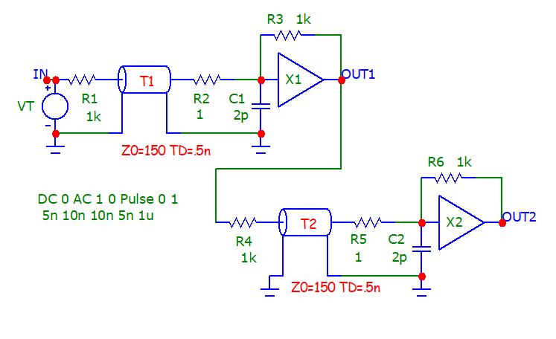
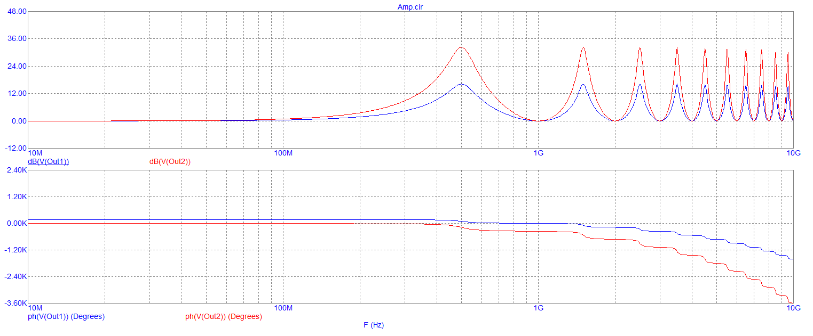
v0,5 | w1 | w2 | v1 | w1 | w2 | v5 | w1 | w2 | v10 | w1 | w2
∆0.01n |  |  | 1n |  |  | 5n |  |  | 10n
50n5001
0 | 0 | 0 | 0 | 0 | 0 | 0 | 0 | 0 | 0 | 0 | 0
0 | 0 | 0 | 0 | 0 | 0 | 0 | 0 | 0 | 0 | 0 | 0
0 | 0 | 0 | 0 | 0 | 0 | 0 | 0 | 0 | 0 | 0 | 0
0 | 0 | 0 | 0 | 0 | 0 | 0 | 0 | 0 | 0 | 0 | 0
0 | 0 | 0 | 0 | 0 | 0 | 0 | 0 | 0 | 0 | 0 | 0
0 | 0 | 0 | 0 | 0 | 0 | 0 | 0 | 0 | 0 | 0 | 0
0 | 0 | 0 | 0 | 0 | 0 | 0 | 0 | 0 | 0 | 0 | 0
0 | 0 | 0 | 0 | 0 | 0 | 0 | 0 | 0 | 0 | 0 | 0
0 | 0 | 0 | 0 | 0 | 0 | 0 | 0 | 0 | 0 | 0 | 0
0 | 0 | 0 | 0 | 0 | 0 | 0 | 0 | 0 | 0 | 0 | 0
0 | 0 | 0 | 0 | 0 | 0 | 0 | 0 | 0 | 0 | 0 | 0
0 | 0 | 0 | 0 | 0 | 0 | 0 | 0 | 0 | 0 | 0 | 0
0 | 0 | 0 | 0 | 0 | 0 | 0 | 0 | 0 | 0 | 0 | 0
0 | 0 | 0 | 0 | 0 | 0 | 0 | 0 | 0 | 0 | 0 | 0
0 | 0 | 0 | 0 | 0 | 0 | 0 | 0 | 0 | 0 | 0 | 0
0 | 0 | 0 | 0 | 0 | 0 | 0 | 0 | 0 | 0 | 0 | 0
0 | 0 | 0 | 0 | 0 | 0 | 0 | 0 | 0 | 0 | 0 | 0
0 | 0 | 0 | 0 | 0 | 0 | 0 | 0 | 0 | 0 | 0 | 0
0 | 0 | 0 | 0 | 0 | 0 | 0 | 0 | 0 | 0 | 0 | 0
0 | 0 | 0 | 0 | 0 | 0 | 0 | 0 | 0 | 0 | 0 | 0
0 | 0 | 0 | 0 | 0 | 0 | 0 | 0 | 0 | 0 | 0 | 0
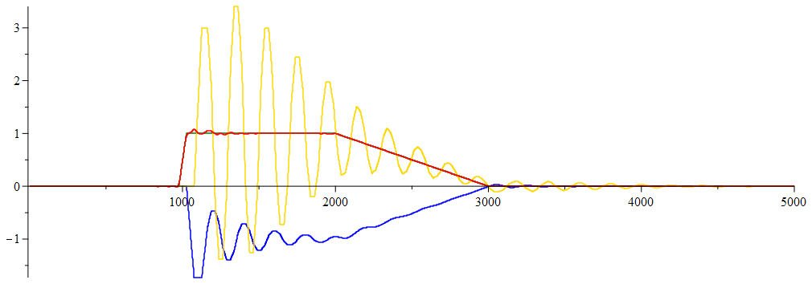
0 | 0 | 0 | 0 | 0 | 0 | 0 | 0 | 0 | 0 | 0 | 0
0 | 0 | 0 | 0 | 0 | 0 | 0 | 0 | 0 | 0 | 0 | 0
0 | 0 | 0 | 0 | 0 | 0 | 0 | 0 | 0 | 0 | 0 | 0
0 | 0 | 0 | 0 | 0 | 0 | 0 | 0 | 0 | 0 | 0 | 0
0 | 0 | 0 | 0 | 0 | 0 | 0 | 0 | 0 | 0 | 0 | 0
0 | 0 | 0 | 0 | 0 | 0 | 0 | 0 | 0 | 0 | 0 | 0
0 | 0 | 0 | 0 | 0 | 0 | 0 | 0 | 0 | 0 | 0 | 0
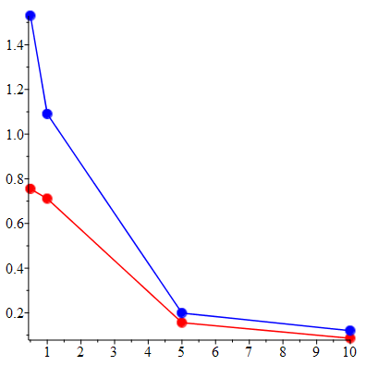
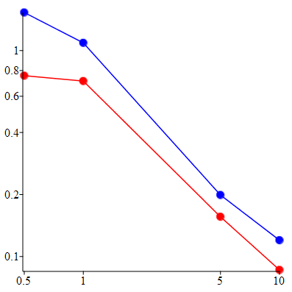
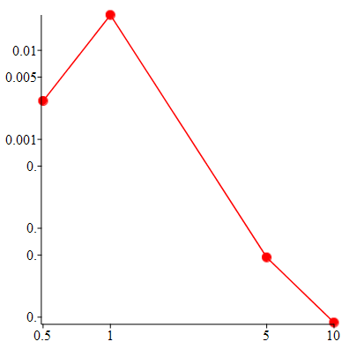
0 | 0 | 0 | 0 | 0 | 0 | 0 | 0 | 0 | 0 | 0 | 0
0 | 0 | 0 | 0 | 0 | 0 | 0 | 0 | 0 | 0 | 0 | 0
0 | 0 | 0 | 0 | 0 | 0 | 0 | 0 | 0 | 0 | 0 | 0
0 | 0 | 0 | 0 | 0 | 0 | 0 | 0 | 0 | 0 | 0 | 0
0 | 0 | 0 | 0 | 0 | 0 | 0 | 0 | 0 | 0 | 0 | 0
0 | 0 | 0 | 0 | 0 | 0 | 0 | 0 | 0 | 0 | 0 | 0
0 | 0 | 0 | 0 | 0 | 0 | 0 | 0 | 0 | 0 | 0 | 0
0 | 0 | 0 | 0 | 0 | 0 | 0 | 0 | 0 | 0 | 0 | 0
0 | 0 | 0 | 0 | 0 | 0 | 0 | 0 | 0 | 0 | 0 | 0
0 | 0 | 0 | 0 | 0 | 0 | 0 | 0 | 0 | 0 | 0 | 0
0 | 0 | 0 | 0 | 0 | 0 | 0 | 0 | 0 | 0 | 0 | 0
0 | 0 | 0 | 0 | 0 | 0 | 0 | 0 | 0 | 0 | 0 | 0
0 | 0 | 0 | 0 | 0 | 0 | 0 | 0 | 0 | 0 | 0 | 0
0 | 0 | 0 | 0 | 0 | 0 | 0 | 0 | 0 | 0 | 0 | 0
0 | 0 | 0 | 0 | 0 | 0 | 0 | 0 | 0 | 0 | 0 | 0
0 | 0 | 0 | 0 | 0 | 0 | 0 | 0 | 0 | 0 | 0 | 0
0 | 0 | 0 | 0 | 0 | 0 | 0 | 0 | 0 | 0 | 0 | 0
0 | 0 | 0 | 0 | 0 | 0 | 0 | 0 | 0 | 0 | 0 | 0
0 | 0 | 0 | 0 | 0 | 0 | 0 | 0 | 0 | 0 | 0 | 0
0 | 0 | 0 | 0 | 0 | 0 | 0 | 0 | 0 | 0 | 0 | 0
0 | 0 | 0 | 0 | 0 | 0 | 0 | 0 | 0 | 0 | 0 | 0
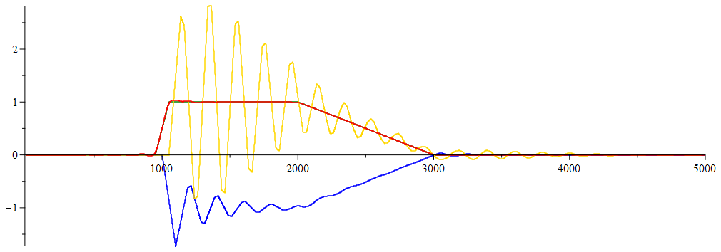
0 | 0 | 0 | 0 | 0 | 0 | 0 | 0 | 0 | 0 | 0 | 0
0 | 0 | 0 | 0 | 0 | 0 | 0 | 0 | 0 | 0 | 0 | 0
0 | 0 | 0 | 0 | 0 | 0 | 0 | 0 | 0 | 0 | 0 | 0
0 | 0 | 0 | 0 | 0 | 0 | 0 | 0 | 0 | 0 | 0 | 0
0 | 0 | 0 | 0 | 0 | 0 | 0 | 0 | 0 | 0 | 0 | 0
0 | 0 | 0 | 0 | 0 | 0 | 0 | 0 | 0 | 0 | 0 | 0
0 | 0 | 0 | 0 | 0 | 0 | 0 | 0 | 0 | 0 | 0 | 0
0 | 0 | 0 | 0 | 0 | 0 | 0 | 0 | 0 | 0 | 0 | 0
0 | 0 | 0 | 0 | 0 | 0 | 0 | 0 | 0 | 0 | 0 | 0
0 | 0 | 0 | 0 | 0 | 0 | 0 | 0 | 0 | 0 | 0 | 0
0 | 0 | 0 | 0 | 0 | 0 | 0 | 0 | 0 | 0 | 0 | 0
0 | 0 | 0 | 0 | 0 | 0 | 0 | 0 | 0 | 0 | 0 | 0
0 | 0 | 0 | 0 | 0 | 0 | 0 | 0 | 0 | 0 | 0 | 0
0 | 0 | 0 | 0 | 0 | 0 | 0 | 0 | 0 | 0 | 0 | 0
0 | 0 | 0 | 0 | 0 | 0 | 0 | 0 | 0 | 0 | 0 | 0
0 | 0 | 0 | 0 | 0 | 0 | 0 | 0 | 0 | 0 | 0 | 0
0 | 0 | 0 | 0 | 0 | 0 | 0 | 0 | 0 | 0 | 0 | 0
0 | 0 | 0 | 0 | 0 | 0 | 0 | 0 | 0 | 0 | 0 | 0
0 | 0 | 0 | 0 | 0 | 0 | 0 | 0 | 0 | 0 | 0 | 0
0 | 0 | 0 | 0 | 0 | 0 | 0 | 0 | 0 | 0 | 0 | 0
0 | 0 | 0 | 0 | 0 | 0 | 0 | 0 | 0 | 0 | 0 | 0
0 | 0 | 0 | 0 | 0 | 0 | 0 | 0 | 0 | 0 | 0 | 0
0 | 0 | 0 | 0 | 0 | 0 | 0 | 0 | 0 | 0 | 0 | 0
0 | 0 | 0 | 0 | 0 | 0 | 0 | 0 | 0 | 0 | 0 | 0
0 | 0 | 0 | 0 | 0 | 0 | 0 | 0 | 0 | 0 | 0 | 0
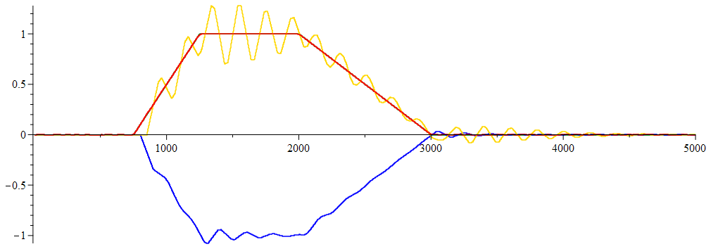
0 | 0 | 0 | 0 | 0 | 0 | 0 | 0 | 0 | 0 | 0 | 0
0 | 0 | 0 | 0 | 0 | 0 | 0 | 0 | 0 | 0 | 0 | 0
0 | 0 | 0 | 0 | 0 | 0 | 0 | 0 | 0 | 0 | 0 | 0
0 | 0 | 0 | 0 | 0 | 0 | 0 | 0 | 0 | 0 | 0 | 0
0 | 0 | 0 | 0 | 0 | 0 | 0 | 0 | 0 | 0 | 0 | 0
0 | 0 | 0 | 0 | 0 | 0 | 0 | 0 | 0 | 0 | 0 | 0
0 | 0 | 0 | 0 | 0 | 0 | 0 | 0 | 0 | 0 | 0 | 0
0 | 0 | 0 | 0 | 0 | 0 | 0 | 0 | 0 | 0 | 0 | 0
0 | 0 | 0 | 0 | 0 | 0 | 0 | 0 | 0 | 0 | 0 | 0
0 | 0 | 0 | 0 | 0 | 0 | 0 | 0 | 0 | 0 | 0 | 0
0 | 0 | 0 | 0 | 0 | 0 | 0 | 0 | 0 | 0 | 0 | 0
0 | 0 | 0 | 0 | 0 | 0 | 0 | 0 | 0 | 0 | 0 | 0
0 | 0 | 0 | 0 | 0 | 0 | 0 | 0 | 0 | 0 | 0 | 0
0 | 0 | 0 | 0 | 0 | 0 | 0 | 0 | 0 | 0 | 0 | 0
0 | 0 | 0 | 0 | 0 | 0 | 0 | 0 | 0 | 0 | 0 | 0
0 | 0 | 0 | 0 | 0 | 0 | 0 | 0 | 0 | 0 | 0 | 0
0 | 0 | 0 | 0 | 0 | 0 | 0 | 0 | 0 | 0 | 0 | 0
0 | 0 | 0 | 0 | 0 | 0 | 0 | 0 | 0 | 0 | 0 | 0
0 | 0 | 0 | 0 | 0 | 0 | 0 | 0 | 0 | 0 | 0 | 0
0 | 0 | 0 | 0 | 0 | 0 | 0 | 0 | 0 | 0 | 0 | 0
0 | 0 | 0 | 0 | 0 | 0 | 0 | 0 | 0 | 0 | 0 | 0
0 | 0 | 0 | 0 | 0 | 0 | 0 | 0 | 0 | 0 | 0 | 0
0 | 0 | 0 | 0 | 0 | 0 | 0 | 0 | 0 | 0 | 0 | 0
0 | 0 | 0 | 0 | 0 | 0 | 0 | 0 | 0 | 0 | 0 | 0
0 | 0 | 0 | 0 | 0 | 0 | 0 | 0 | 0 | 0 | 0 | 0
0 | 0 | 0 | 0 | 0 | 0 | 0 | 0 | 0 | 0 | 0 | 0
0 | 0 | 0 | 0 | 0 | 0 | 0 | 0 | 0 | 0 | 0 | 0
0 | 0 | 0 | 0 | 0 | 0 | 0 | 0 | 0 | 0 | 0 | 0
0 | 0 | 0 | 0 | 0 | 0 | 0 | 0 | 0 | 0 | 0 | 0
0 | 0 | 0 | 0 | 0 | 0 | 0 | 0 | 0 | 0 | 0 | 0
0 | 0 | 0 | 0 | 0 | 0 | 0 | 0 | 0 | 0 | 0 | 0
0 | 0 | 0 | 0 | 0 | 0 | 0 | 0 | 0 | 0 | 0 | 0
0 | 0 | 0 | 0 | 0 | 0 | 0 | 0 | 0 | 0 | 0 | 0
0 | 0 | 0 | 0 | 0 | 0 | 0 | 0 | 0 | 0 | 0 | 0
0 | 0 | 0 | 0 | 0 | 0 | 0 | 0 | 0 | 0 | 0 | 0
0 | 0 | 0 | 0 | 0 | 0 | 0 | 0 | 0 | 0 | 0 | 0
0 | 0 | 0 | 0 | 0 | 0 | 0 | 0 | 0 | 0 | 0 | 0
0 | 0 | 0 | 0 | 0 | 0 | 0 | 0 | 0 | 0 | 0 | 0
0 | 0 | 0 | 0 | 0 | 0 | 0 | 0 | 0 | 0 | 0 | 0
0 | 0 | 0 | 0 | 0 | 0 | 0 | 0 | 0 | 0 | 0 | 0
0 | 0 | 0 | 0 | 0 | 0 | 0 | 0 | 0 | 0 | 0 | 0
0 | 0 | 0 | 0 | 0 | 0 | 0 | 0 | 0 | 0 | 0 | 0
0 | 0 | 0 | 0 | 0 | 0 | 0 | 0 | 0 | 0 | 0 | 0
0 | 0 | 0 | 0 | 0 | 0 | 0 | 0 | 0 | 0 | 0 | 0
0 | 0 | 0 | 0 | 0 | 0 | 0 | 0 | 0 | 0 | 0 | 0
0 | 0 | 0 | 0 | 0 | 0 | 0 | 0 | 0 | 0 | 0 | 0
0 | 0 | 0 | 0 | 0 | 0 | 0 | 0 | 0 | 0 | 0 | 0
0 | 0 | 0 | 0 | 0 | 0 | 0 | 0 | 0 | 0 | 0 | 0
0 | 0 | 0 | 0 | 0 | 0 | 0 | 0 | 0 | 0 | 0 | 0
0 | 0 | 0 | 0 | 0 | 0 | 0 | 0 | 0 | 0 | 0 | 0
0 | 0 | 0 | 0 | 0 | 0 | 0 | 0 | 0 | 0 | 0 | 0
0 | 0 | 0 | 0 | 0 | 0 | 0 | 0 | 0 | 0 | 0 | 0
0 | 0 | 0 | 0 | 0 | 0 | 0 | 0 | 0 | 0 | 0 | 0
0 | 0 | 0 | 0 | 0 | 0 | 0 | 0 | 0 | 0 | 0 | 0
0 | 0 | 0 | 0 | 0 | 0 | 0 | 0 | 0 | 0 | 0 | 0
0 | 0 | 0 | 0 | 0 | 0 | 0 | 0 | 0 | 0 | 0 | 0
0 | 0 | 0 | 0 | 0 | 0 | 0 | 0 | 0 | 0 | 0 | 0
0 | 0 | 0 | 0 | 0 | 0 | 0 | 0 | 0 | 0 | 0 | 0
0 | 0 | 0 | 0 | 0 | 0 | 0 | 0 | 0 | 0 | 0 | 0
0 | 0 | 0 | 0 | 0 | 0 | 0 | 0 | 0 | 0 | 0 | 0
0 | 0 | 0 | 0 | 0 | 0 | 0 | 0 | 0 | 0 | 0 | 0
0 | 0 | 0 | 0 | 0 | 0 | 0 | 0 | 0 | 0 | 0 | 0
0 | 0 | 0 | 0 | 0 | 0 | 0 | 0 | 0 | 0 | 0 | 0
0 | 0 | 0 | 0 | 0 | 0 | 0 | 0 | 0 | 0 | 0 | 0
0 | 0 | 0 | 0 | 0 | 0 | 0 | 0 | 0 | 0 | 0 | 0
0 | 0 | 0 | 0 | 0 | 0 | 0 | 0 | 0 | 0 | 0 | 0
0 | 0 | 0 | 0 | 0 | 0 | 0 | 0 | 0 | 0 | 0 | 0
0 | 0 | 0 | 0 | 0 | 0 | 0 | 0 | 0 | 0 | 0 | 0
0 | 0 | 0 | 0 | 0 | 0 | 0 | 0 | 0 | 0 | 0 | 0
0 | 0 | 0 | 0 | 0 | 0 | 0 | 0 | 0 | 0 | 0 | 0
0 | 0 | 0 | 0 | 0 | 0 | 0 | 0 | 0 | 0 | 0 | 0
0 | 0 | 0 | 0 | 0 | 0 | 0 | 0 | 0 | 0 | 0 | 0
0 | 0 | 0 | 0 | 0 | 0 | 0 | 0 | 0 | 0 | 0 | 0
0 | 0 | 0 | 0 | 0 | 0 | 0 | 0 | 0 | 0 | 0 | 0
0 | 0 | 0 | 0 | 0 | 0 | 0 | 0 | 0 | 0 | 0 | 0
0 | 0 | 0 | 0 | 0 | 0 | 0 | 0 | 0 | 0 | 0 | 0
0 | 0 | 0 | 0 | 0 | 0 | 0 | 0 | 0 | 0 | 0 | 0
0 | 0 | 0 | 0 | 0 | 0 | 0 | 0 | 0 | 0 | 0 | 0
0 | 0 | 0 | 0 | 0 | 0 | 0 | 0 | 0 | 0 | 0 | 0
0 | 0 | 0 | 0 | 0 | 0 | 0 | 0 | 0 | 0 | 0 | 0
0 | 0 | 0 | 0 | 0 | 0 | 0 | 0 | 0 | 0 | 0 | 0
0 | 0 | 0 | 0 | 0 | 0 | 0 | 0 | 0 | 0 | 0 | 0
0 | 0 | 0 | 0 | 0 | 0 | 0 | 0 | 0 | 0 | 0 | 0
0 | 0 | 0 | 0 | 0 | 0 | 0 | 0 | 0 | 0 | 0 | 0
0 | 0 | 0 | 0 | 0 | 0 | 0 | 0 | 0 | 0 | 0 | 0
0 | 0 | 0 | 0 | 0 | 0 | 0 | 0 | 0 | 0 | 0 | 0
0 | 0 | 0 | 0 | 0 | 0 | 0 | 0 | 0 | 0 | 0 | 0
0 | 0 | 0 | 0 | 0 | 0 | 0 | 0 | 0 | 0 | 0 | 0
0 | 0 | 0 | 0 | 0 | 0 | 0 | 0 | 0 | 0 | 0 | 0
0 | 0 | 0 | 0 | 0 | 0 | 0 | 0 | 0 | 0 | 0 | 0
0 | 0 | 0 | 0 | 0 | 0 | 0 | 0 | 0 | 0 | 0 | 0
0 | 0 | 0 | 0 | 0 | 0 | 0 | 0 | 0 | 0 | 0 | 0
0 | 0 | 0 | 0 | 0 | 0 | 0 | 0 | 0 | 0 | 0 | 0
0 | 0 | 0 | 0 | 0 | 0 | 0 | 0 | 0 | 0 | 0 | 0
0 | 0 | 0 | 0 | 0 | 0 | 0 | 0 | 0 | 0 | 0 | 0
0 | 0 | 0 | 0 | 0 | 0 | 0 | 0 | 0 | 0 | 0 | 0
0 | 0 | 0 | 0 | 0 | 0 | 0 | 0 | 0 | 0 | 0 | 0
0 | 0 | 0 | 0 | 0 | 0 | 0 | 0 | 0 | 0 | 0 | 0
0 | 0 | 0 | 0 | 0 | 0 | 0 | 0 | 0 | 0 | 0 | 0
0 | 0 | 0 | 0 | 0 | 0 | 0 | 0 | 0 | 0 | 0 | 0
0 | 0 | 0 | 0 | 0 | 0 | 0 | 0 | 0 | 0 | 0 | 0
0 | 0 | 0 | 0 | 0 | 0 | 0 | 0 | 0 | 0 | 0 | 0
0 | 0 | 0 | 0 | 0 | 0 | 0 | 0 | 0 | 0 | 0 | 0
0 | 0 | 0 | 0 | 0 | 0 | 0 | 0 | 0 | 0 | 0 | 0
0 | 0 | 0 | 0 | 0 | 0 | 0 | 0 | 0 | 0 | 0 | 0
0 | 0 | 0 | 0 | 0 | 0 | 0 | 0 | 0 | 0 | 0 | 0
0 | 0 | 0 | 0 | 0 | 0 | 0 | 0 | 0 | 0 | 0 | 0
0 | 0 | 0 | 0 | 0 | 0 | 0 | 0 | 0 | 0 | 0 | 0
0 | 0 | 0 | 0 | 0 | 0 | 0 | 0 | 0 | 0 | 0 | 0
0 | 0 | 0 | 0 | 0 | 0 | 0 | 0 | 0 | 0 | 0 | 0
0 | 0 | 0 | 0 | 0 | 0 | 0 | 0 | 0 | 0 | 0 | 0
0 | 0 | 0 | 0 | 0 | 0 | 0 | 0 | 0 | 0 | 0 | 0
0 | 0 | 0 | 0 | 0 | 0 | 0 | 0 | 0 | 0 | 0 | 0
0 | 0 | 0 | 0 | 0 | 0 | 0 | 0 | 0 | 0 | 0 | 0
0 | 0 | 0 | 0 | 0 | 0 | 0 | 0 | 0 | 0 | 0 | 0
0 | 0 | 0 | 0 | 0 | 0 | 0 | 0 | 0 | 0 | 0 | 0
0 | 0 | 0 | 0 | 0 | 0 | 0 | 0 | 0 | 0 | 0 | 0
0 | 0 | 0 | 0 | 0 | 0 | 0 | 0 | 0 | 0 | 0 | 0
0 | 0 | 0 | 0 | 0 | 0 | 0 | 0 | 0 | 0 | 0 | 0
0 | 0 | 0 | 0 | 0 | 0 | 0 | 0 | 0 | 0 | 0 | 0
0 | 0 | 0 | 0 | 0 | 0 | 0 | 0 | 0 | 0 | 0 | 0
0 | 0 | 0 | 0 | 0 | 0 | 0 | 0 | 0 | 0 | 0 | 0
0 | 0 | 0 | 0 | 0 | 0 | 0 | 0 | 0 | 0 | 0 | 0
0 | 0 | 0 | 0 | 0 | 0 | 0 | 0 | 0 | 0 | 0 | 0
0 | 0 | 0 | 0 | 0 | 0 | 0 | 0 | 0 | 0 | 0 | 0
0 | 0 | 0 | 0 | 0 | 0 | 0 | 0 | 0 | 0 | 0 | 0
0 | 0 | 0 | 0 | 0 | 0 | 0 | 0 | 0 | 0 | 0 | 0
0 | 0 | 0 | 0 | 0 | 0 | 0 | 0 | 0 | 0 | 0 | 0
0 | 0 | 0 | 0 | 0 | 0 | 0 | 0 | 0 | 0 | 0 | 0
0 | 0 | 0 | 0 | 0 | 0 | 0 | 0 | 0 | 0 | 0 | 0
0 | 0 | 0 | 0 | 0 | 0 | 0 | 0 | 0 | 0 | 0 | 0
0 | 0 | 0 | 0 | 0 | 0 | 0 | 0 | 0 | 0 | 0 | 0
0 | 0 | 0 | 0 | 0 | 0 | 0 | 0 | 0 | 0 | 0 | 0
0 | 0 | 0 | 0 | 0 | 0 | 0 | 0 | 0 | 0 | 0 | 0
0 | 0 | 0 | 0 | 0 | 0 | 0 | 0 | 0 | 0 | 0 | 0
0 | 0 | 0 | 0 | 0 | 0 | 0 | 0 | 0 | 0 | 0 | 0
0 | 0 | 0 | 0 | 0 | 0 | 0 | 0 | 0 | 0 | 0 | 0
0 | 0 | 0 | 0 | 0 | 0 | 0 | 0 | 0 | 0 | 0 | 0
0 | 0 | 0 | 0 | 0 | 0 | 0 | 0 | 0 | 0 | 0 | 0
0 | 0 | 0 | 0 | 0 | 0 | 0 | 0 | 0 | 0 | 0 | 0
0 | 0 | 0 | 0 | 0 | 0 | 0 | 0 | 0 | 0 | 0 | 0
0 | 0 | 0 | 0 | 0 | 0 | 0 | 0 | 0 | 0 | 0 | 0
0 | 0 | 0 | 0 | 0 | 0 | 0 | 0 | 0 | 0 | 0 | 0
0 | 0 | 0 | 0 | 0 | 0 | 0 | 0 | 0 | 0 | 0 | 0
0 | 0 | 0 | 0 | 0 | 0 | 0 | 0 | 0 | 0 | 0 | 0
0 | 0 | 0 | 0 | 0 | 0 | 0 | 0 | 0 | 0 | 0 | 0
0 | 0 | 0 | 0 | 0 | 0 | 0 | 0 | 0 | 0 | 0 | 0
0 | 0 | 0 | 0 | 0 | 0 | 0 | 0 | 0 | 0 | 0 | 0
0 | 0 | 0 | 0 | 0 | 0 | 0 | 0 | 0 | 0 | 0 | 0
0 | 0 | 0 | 0 | 0 | 0 | 0 | 0 | 0 | 0 | 0 | 0
0 | 0 | 0 | 0 | 0 | 0 | 0 | 0 | 0 | 0 | 0 | 0
0 | 0 | 0 | 0 | 0 | 0 | 0 | 0 | 0 | 0 | 0 | 0
0 | 0 | 0 | 0 | 0 | 0 | 0 | 0 | 0 | 0 | 0 | 0
0 | 0 | 0 | 0 | 0 | 0 | 0 | 0 | 0 | 0 | 0 | 0
0 | 0 | 0 | 0 | 0 | 0 | 0 | 0 | 0 | 0 | 0 | 0
0 | 0 | 0 | 0 | 0 | 0 | 0 | 0 | 0 | 0 | 0 | 0
0 | 0 | 0 | 0 | 0 | 0 | 0 | 0 | 0 | 0 | 0 | 0
0 | 0 | 0 | 0 | 0 | 0 | 0 | 0 | 0 | 0 | 0 | 0
0 | 0 | 0 | 0 | 0 | 0 | 0 | 0 | 0 | 0 | 0 | 0
0 | 0 | 0 | 0 | 0 | 0 | 0 | 0 | 0 | 0 | 0 | 0
0 | 0 | 0 | 0 | 0 | 0 | 0 | 0 | 0 | 0 | 0 | 0
0 | 0 | 0 | 0 | 0 | 0 | 0 | 0 | 0 | 0 | 0 | 0
0 | 0 | 0 | 0 | 0 | 0 | 0 | 0 | 0 | 0 | 0 | 0
0 | 0 | 0 | 0 | 0 | 0 | 0 | 0 | 0 | 0 | 0 | 0
0 | 0 | 0 | 0 | 0 | 0 | 0 | 0 | 0 | 0 | 0 | 0
0 | 0 | 0 | 0 | 0 | 0 | 0 | 0 | 0 | 0 | 0 | 0
0 | 0 | 0 | 0 | 0 | 0 | 0 | 0 | 0 | 0 | 0 | 0
0 | 0 | 0 | 0 | 0 | 0 | 0 | 0 | 0 | 0 | 0 | 0
0 | 0 | 0 | 0 | 0 | 0 | 0 | 0 | 0 | 0 | 0 | 0
0 | 0 | 0 | 0 | 0 | 0 | 0 | 0 | 0 | 0 | 0 | 0
0 | 0 | 0 | 0 | 0 | 0 | 0 | 0 | 0 | 0 | 0 | 0
0 | 0 | 0 | 0 | 0 | 0 | 0 | 0 | 0 | 0 | 0 | 0
0 | 0 | 0 | 0 | 0 | 0 | 0 | 0 | 0 | 0 | 0 | 0
0 | 0 | 0 | 0 | 0 | 0 | 0 | 0 | 0 | 0 | 0 | 0
0 | 0 | 0 | 0 | 0 | 0 | 0 | 0 | 0 | 0 | 0 | 0
0 | 0 | 0 | 0 | 0 | 0 | 0 | 0 | 0 | 0 | 0 | 0
0 | 0 | 0 | 0 | 0 | 0 | 0 | 0 | 0 | 0 | 0 | 0
0 | 0 | 0 | 0 | 0 | 0 | 0 | 0 | 0 | 0 | 0 | 0
0 | 0 | 0 | 0 | 0 | 0 | 0 | 0 | 0 | 0 | 0 | 0
0 | 0 | 0 | 0 | 0 | 0 | 0 | 0 | 0 | 0 | 0 | 0
0 | 0 | 0 | 0 | 0 | 0 | 0 | 0 | 0 | 0 | 0 | 0
0 | 0 | 0 | 0 | 0 | 0 | 0 | 0 | 0 | 0 | 0 | 0
0 | 0 | 0 | 0 | 0 | 0 | 0 | 0 | 0 | 0 | 0 | 0
0 | 0 | 0 | 0 | 0 | 0 | 0 | 0 | 0 | 0 | 0 | 0
0 | 0 | 0 | 0 | 0 | 0 | 0 | 0 | 0 | 0 | 0 | 0
0 | 0 | 0 | 0 | 0 | 0 | 0 | 0 | 0 | 0 | 0 | 0
0 | 0 | 0 | 0 | 0 | 0 | 0 | 0 | 0 | 0 | 0 | 0
0 | 0 | 0 | 0 | 0 | 0 | 0 | 0 | 0 | 0 | 0 | 0
0 | 0 | 0 | 0 | 0 | 0 | 0 | 0 | 0 | 0 | 0 | 0
0 | 0 | 0 | 0 | 0 | 0 | 0 | 0 | 0 | 0 | 0 | 0
0 | 0 | 0 | 0 | 0 | 0 | 0 | 0 | 0 | 0 | 0 | 0
0 | 0 | 0 | 0 | 0 | 0 | 0 | 0 | 0 | 0 | 0 | 0
0 | 0 | 0 | 0 | 0 | 0 | 0 | 0 | 0 | 0 | 0 | 0
0 | 0 | 0 | 0 | 0 | 0 | 0 | 0 | 0 | 0 | 0 | 0
0 | 0 | 0 | 0 | 0 | 0 | 0 | 0 | 0 | 0 | 0 | 0
0 | 0 | 0 | 0 | 0 | 0 | 0 | 0 | 0 | 0 | 0 | 0
0 | 0 | 0 | 0 | 0 | 0 | 0 | 0 | 0 | 0 | 0 | 0
0 | 0 | 0 | 0 | 0 | 0 | 0 | 0 | 0 | 0 | 0 | 0
0 | 0 | 0 | 0 | 0 | 0 | 0 | 0 | 0 | 0 | 0 | 0
0 | 0 | 0 | 0 | 0 | 0 | 0 | 0 | 0 | 0 | 0 | 0
0 | 0 | 0 | 0 | 0 | 0 | 0 | 0 | 0 | 0 | 0 | 0
0 | 0 | 0 | 0 | 0 | 0 | 0 | 0 | 0 | 0 | 0 | 0
0 | 0 | 0 | 0 | 0 | 0 | 0 | 0 | 0 | 0 | 0 | 0
0 | 0 | 0 | 0 | 0 | 0 | 0 | 0 | 0 | 0 | 0 | 0
0 | 0 | 0 | 0 | 0 | 0 | 0 | 0 | 0 | 0 | 0 | 0
0 | 0 | 0 | 0 | 0 | 0 | 0 | 0 | 0 | 0 | 0 | 0
0 | 0 | 0 | 0 | 0 | 0 | 0 | 0 | 0 | 0 | 0 | 0
0 | 0 | 0 | 0 | 0 | 0 | 0 | 0 | 0 | 0 | 0 | 0
0 | 0 | 0 | 0 | 0 | 0 | 0 | 0 | 0 | 0 | 0 | 0
0 | 0 | 0 | 0 | 0 | 0 | 0 | 0 | 0 | 0 | 0 | 0
0 | 0 | 0 | 0 | 0 | 0 | 0 | 0 | 0 | 0 | 0 | 0
0 | 0 | 0 | 0 | 0 | 0 | 0 | 0 | 0 | 0 | 0 | 0
0 | 0 | 0 | 0 | 0 | 0 | 0 | 0 | 0 | 0 | 0 | 0
0 | 0 | 0 | 0 | 0 | 0 | 0 | 0 | 0 | 0 | 0 | 0
0 | 0 | 0 | 0 | 0 | 0 | 0 | 0 | 0 | 0 | 0 | 0
0 | 0 | 0 | 0 | 0 | 0 | 0 | 0 | 0 | 0 | 0 | 0
0 | 0 | 0 | 0 | 0 | 0 | 0 | 0 | 0 | 0 | 0 | 0
0 | 0 | 0 | 0 | 0 | 0 | 0 | 0 | 0 | 0 | 0 | 0
0 | 0 | 0 | 0 | 0 | 0 | 0 | 0 | 0 | 0 | 0 | 0
0 | 0 | 0 | 0 | 0 | 0 | 0 | 0 | 0 | 0 | 0 | 0
0 | 0 | 0 | 0 | 0 | 0 | 0 | 0 | 0 | 0 | 0 | 0
0 | 0 | 0 | 0 | 0 | 0 | 0 | 0 | 0 | 0 | 0 | 0
0 | 0 | 0 | 0 | 0 | 0 | 0 | 0 | 0 | 0 | 0 | 0
0 | 0 | 0 | 0 | 0 | 0 | 0 | 0 | 0 | 0 | 0 | 0
0 | 0 | 0 | 0 | 0 | 0 | 0 | 0 | 0 | 0 | 0 | 0
0 | 0 | 0 | 0 | 0 | 0 | 0 | 0 | 0 | 0 | 0 | 0
0 | 0 | 0 | 0 | 0 | 0 | 0 | 0 | 0 | 0 | 0 | 0
0 | 0 | 0 | 0 | 0 | 0 | 0 | 0 | 0 | 0 | 0 | 0
0 | 0 | 0 | 0 | 0 | 0 | 0 | 0 | 0 | 0 | 0 | 0
0 | 0 | 0 | 0 | 0 | 0 | 0 | 0 | 0 | 0 | 0 | 0
0 | 0 | 0 | 0 | 0 | 0 | 0 | 0 | 0 | 0 | 0 | 0
0 | 0 | 0 | 0 | 0 | 0 | 0 | 0 | 0 | 0 | 0 | 0
0 | 0 | 0 | 0 | 0 | 0 | 0 | 0 | 0 | 0 | 0 | 0
0 | 0 | 0 | 0 | 0 | 0 | 0 | 0 | 0 | 0 | 0 | 0
0 | 0 | 0 | 0 | 0 | 0 | 0 | 0 | 0 | 0 | 0 | 0
0 | 0 | 0 | 0 | 0 | 0 | 0 | 0 | 0 | 0 | 0 | 0
0 | 0 | 0 | 0 | 0 | 0 | 0 | 0 | 0 | 0 | 0 | 0
0 | 0 | 0 | 0 | 0 | 0 | 0 | 0 | 0 | 0 | 0 | 0
0 | 0 | 0 | 0 | 0 | 0 | 0 | 0 | 0 | 0 | 0 | 0
0 | 0 | 0 | 0 | 0 | 0 | 0 | 0 | 0 | 0 | 0 | 0
0 | 0 | 0 | 0 | 0 | 0 | 0 | 0 | 0 | 0 | 0 | 0
0 | 0 | 0 | 0 | 0 | 0 | 0 | 0 | 0 | 0 | 0 | 0
0 | 0 | 0 | 0 | 0 | 0 | 0 | 0 | 0 | 0 | 0 | 0
0 | 0 | 0 | 0 | 0 | 0 | 0 | 0 | 0 | 0 | 0 | 0
0 | 0 | 0 | 0 | 0 | 0 | 0 | 0 | 0 | 0 | 0 | 0
0 | 0 | 0 | 0 | 0 | 0 | 0 | 0 | 0 | 0 | 0 | 0
0 | 0 | 0 | 0 | 0 | 0 | 0 | 0 | 0 | 0 | 0 | 0
0 | 0 | 0 | 0 | 0 | 0 | 0 | 0 | 0 | 0 | 0 | 0
0 | 0 | 0 | 0 | 0 | 0 | 0 | 0 | 0 | 0 | 0 | 0
0 | 0 | 0 | 0 | 0 | 0 | 0 | 0 | 0 | 0 | 0 | 0
0 | 0 | 0 | 0 | 0 | 0 | 0 | 0 | 0 | 0 | 0 | 0
0 | 0 | 0 | 0 | 0 | 0 | 0 | 0 | 0 | 0 | 0 | 0
0 | 0 | 0 | 0 | 0 | 0 | 0 | 0 | 0 | 0 | 0 | 0
0 | 0 | 0 | 0 | 0 | 0 | 0 | 0 | 0 | 0 | 0 | 0
0 | 0 | 0 | 0 | 0 | 0 | 0 | 0 | 0 | 0 | 0 | 0
0 | 0 | 0 | 0 | 0 | 0 | 0 | 0 | 0 | 0 | 0 | 0
0 | 0 | 0 | 0 | 0 | 0 | 0 | 0 | 0 | 0 | 0 | 0
0 | 0 | 0 | 0 | 0 | 0 | 0 | 0 | 0 | 0 | 0 | 0
0 | 0 | 0 | 0 | 0 | 0 | 0 | 0 | 0 | 0 | 0 | 0
0 | 0 | 0 | 0 | 0 | 0 | 0 | 0 | 0 | 0 | 0 | 0
0 | 0 | 0 | 0 | 0 | 0 | 0 | 0 | 0 | 0 | 0 | 0
0 | 0 | 0 | 0 | 0 | 0 | 0 | 0 | 0 | 0 | 0 | 0
0 | 0 | 0 | 0 | 0 | 0 | 0 | 0 | 0 | 0 | 0 | 0
0 | 0 | 0 | 0 | 0 | 0 | 0 | 0 | 0 | 0 | 0 | 0
0 | 0 | 0 | 0 | 0 | 0 | 0 | 0 | 0 | 0 | 0 | 0
0 | 0 | 0 | 0 | 0 | 0 | 0 | 0 | 0 | 0 | 0 | 0
0 | 0 | 0 | 0 | 0 | 0 | 0 | 0 | 0 | 0 | 0 | 0
0 | 0 | 0 | 0 | 0 | 0 | 0 | 0 | 0 | 0 | 0 | 0
0 | 0 | 0 | 0 | 0 | 0 | 0 | 0 | 0 | 0 | 0 | 0
0 | 0 | 0 | 0 | 0 | 0 | 0 | 0 | 0 | 0 | 0 | 0
0 | 0 | 0 | 0 | 0 | 0 | 0 | 0 | 0 | 0 | 0 | 0
0 | 0 | 0 | 0 | 0 | 0 | 0 | 0 | 0 | 0 | 0 | 0
0 | 0 | 0 | 0 | 0 | 0 | 0 | 0 | 0 | 0 | 0 | 0
0 | 0 | 0 | 0 | 0 | 0 | 0 | 0 | 0 | 0 | 0 | 0
0 | 0 | 0 | 0 | 0 | 0 | 0 | 0 | 0 | 0 | 0 | 0
0 | 0 | 0 | 0 | 0 | 0 | 0 | 0 | 0 | 0 | 0 | 0
0 | 0 | 0 | 0 | 0 | 0 | 0 | 0 | 0 | 0 | 0 | 0
0 | 0 | 0 | 0 | 0 | 0 | 0 | 0 | 0 | 0 | 0 | 0
0 | 0 | 0 | 0 | 0 | 0 | 0 | 0 | 0 | 0 | 0 | 0
0 | 0 | 0 | 0 | 0 | 0 | 0 | 0 | 0 | 0 | 0 | 0
0 | 0 | 0 | 0 | 0 | 0 | 0 | 0 | 0 | 0 | 0 | 0
0 | 0 | 0 | 0 | 0 | 0 | 0 | 0 | 0 | 0 | 0 | 0
0 | 0 | 0 | 0 | 0 | 0 | 0 | 0 | 0 | 0 | 0 | 0
0 | 0 | 0 | 0 | 0 | 0 | 0 | 0 | 0 | 0 | 0 | 0
0 | 0 | 0 | 0 | 0 | 0 | 0 | 0 | 0 | 0 | 0 | 0
0 | 0 | 0 | 0 | 0 | 0 | 0 | 0 | 0 | 0 | 0 | 0
0 | 0 | 0 | 0 | 0 | 0 | 0 | 0 | 0 | 0 | 0 | 0
0 | 0 | 0 | 0 | 0 | 0 | 0 | 0 | 0 | 0 | 0 | 0
0 | 0 | 0 | 0 | 0 | 0 | 0 | 0 | 0 | 0 | 0 | 0
0 | 0 | 0 | 0 | 0 | 0 | 0 | 0 | 0 | 0 | 0 | 0
0 | 0 | 0 | 0 | 0 | 0 | 0 | 0 | 0 | 0 | 0 | 0
0 | 0 | 0 | 0 | 0 | 0 | 0 | 0 | 0 | 0 | 0 | 0
0 | 0 | 0 | 0 | 0 | 0 | 0 | 0 | 0 | 0 | 0 | 0
0 | 0 | 0 | 0 | 0 | 0 | 0 | 0 | 0 | 0 | 0 | 0
0 | 0 | 0 | 0 | 0 | 0 | 0 | 0 | 0 | 0 | 0 | 0
0 | 0 | 0 | 0 | 0 | 0 | 0 | 0 | 0 | 0 | 0 | 0
0 | 0 | 0 | 0 | 0 | 0 | 0 | 0 | 0 | 0 | 0 | 0
0 | 0 | 0 | 0 | 0 | 0 | 0 | 0 | 0 | 0 | 0 | 0
0 | 0 | 0 | 0 | 0 | 0 | 0 | 0 | 0 | 0 | 0 | 0
0 | 0 | 0 | 0 | 0 | 0 | 0 | 0 | 0 | 0 | 0 | 0
0 | 0 | 0 | 0 | 0 | 0 | 0 | 0 | 0 | 0 | 0 | 0
0 | 0 | 0 | 0 | 0 | 0 | 0 | 0 | 0 | 0 | 0 | 0
0 | 0 | 0 | 0 | 0 | 0 | 0 | 0 | 0 | 0 | 0 | 0
0 | 0 | 0 | 0 | 0 | 0 | 0 | 0 | 0 | 0 | 0 | 0
0 | 0 | 0 | 0 | 0 | 0 | 0 | 0 | 0 | 0 | 0 | 0
0 | 0 | 0 | 0 | 0 | 0 | 0 | 0 | 0 | 0 | 0 | 0
0 | 0 | 0 | 0 | 0 | 0 | 0 | 0 | 0 | 0 | 0 | 0
0 | 0 | 0 | 0 | 0 | 0 | 0 | 0 | 0 | 0 | 0 | 0
0 | 0 | 0 | 0 | 0 | 0 | 0 | 0 | 0 | 0 | 0 | 0
0 | 0 | 0 | 0 | 0 | 0 | 0 | 0 | 0 | 0 | 0 | 0
0 | 0 | 0 | 0 | 0 | 0 | 0 | 0 | 0 | 0 | 0 | 0
0 | 0 | 0 | 0 | 0 | 0 | 0 | 0 | 0 | 0 | 0 | 0
0 | 0 | 0 | 0 | 0 | 0 | 0 | 0 | 0 | 0 | 0 | 0
0 | 0 | 0 | 0 | 0 | 0 | 0 | 0 | 0 | 0 | 0 | 0
0 | 0 | 0 | 0 | 0 | 0 | 0 | 0 | 0 | 0 | 0 | 0
0 | 0 | 0 | 0 | 0 | 0 | 0 | 0 | 0 | 0 | 0 | 0
0 | 0 | 0 | 0 | 0 | 0 | 0 | 0 | 0 | 0 | 0 | 0
0 | 0 | 0 | 0 | 0 | 0 | 0 | 0 | 0 | 0 | 0 | 0
0 | 0 | 0 | 0 | 0 | 0 | 0 | 0 | 0 | 0 | 0 | 0
0 | 0 | 0 | 0 | 0 | 0 | 0 | 0 | 0 | 0 | 0 | 0
0 | 0 | 0 | 0 | 0 | 0 | 0 | 0 | 0 | 0 | 0 | 0
0 | 0 | 0 | 0 | 0 | 0 | 0 | 0 | 0 | 0 | 0 | 0
0 | 0 | 0 | 0 | 0 | 0 | 0 | 0 | 0 | 0 | 0 | 0
0 | 0 | 0 | 0 | 0 | 0 | 0 | 0 | 0 | 0 | 0 | 0
0 | 0 | 0 | 0 | 0 | 0 | 0 | 0 | 0 | 0 | 0 | 0
0 | 0 | 0 | 0 | 0 | 0 | 0 | 0 | 0 | 0 | 0 | 0
0 | 0 | 0 | 0 | 0 | 0 | 0 | 0 | 0 | 0 | 0 | 0
0 | 0 | 0 | 0 | 0 | 0 | 0 | 0 | 0 | 0 | 0 | 0
0 | 0 | 0 | 0 | 0 | 0 | 0 | 0 | 0 | 0 | 0 | 0
0 | 0 | 0 | 0 | 0 | 0 | 0 | 0 | 0 | 0 | 0 | 0
0 | 0 | 0 | 0 | 0 | 0 | 0 | 0 | 0 | 0 | 0 | 0
0 | 0 | 0 | 0 | 0 | 0 | 0 | 0 | 0 | 0 | 0 | 0
0 | 0 | 0 | 0 | 0 | 0 | 0 | 0 | 0 | 0 | 0 | 0
0 | 0 | 0 | 0 | 0 | 0 | 0 | 0 | 0 | 0 | 0 | 0
0 | 0 | 0 | 0 | 0 | 0 | 0 | 0 | 0 | 0 | 0 | 0
0 | 0 | 0 | 0 | 0 | 0 | 0 | 0 | 0 | 0 | 0 | 0
0 | 0 | 0 | 0 | 0 | 0 | 0 | 0 | 0 | 0 | 0 | 0
0 | 0 | 0 | 0 | 0 | 0 | 0 | 0 | 0 | 0 | 0 | 0
0 | 0 | 0 | 0 | 0 | 0 | 0 | 0 | 0 | 0 | 0 | 0
0 | 0 | 0 | 0 | 0 | 0 | 0 | 0 | 0 | 0 | 0 | 0
0 | 0 | 0 | 0 | 0 | 0 | 0 | 0 | 0 | 0 | 0 | 0
0 | 0 | 0 | 0 | 0 | 0 | 0 | 0 | 0 | 0 | 0 | 0
0 | 0 | 0 | 0 | 0 | 0 | 0 | 0 | 0 | 0 | 0 | 0
0 | 0 | 0 | 0 | 0 | 0 | 0 | 0 | 0 | 0 | 0 | 0
0 | 0 | 0 | 0 | 0 | 0 | 0 | 0 | 0 | 0 | 0 | 0
0 | 0 | 0 | 0 | 0 | 0 | 0 | 0 | 0 | 0 | 0 | 0
0 | 0 | 0 | 0 | 0 | 0 | 0 | 0 | 0 | 0 | 0 | 0
0 | 0 | 0 | 0 | 0 | 0 | 0 | 0 | 0 | 0 | 0 | 0
0 | 0 | 0 | 0 | 0 | 0 | 0 | 0 | 0 | 0 | 0 | 0
0 | 0 | 0 | 0 | 0 | 0 | 0 | 0 | 0 | 0 | 0 | 0
0 | 0 | 0 | 0 | 0 | 0 | 0 | 0 | 0 | 0 | 0 | 0
0 | 0 | 0 | 0 | 0 | 0 | 0 | 0 | 0 | 0 | 0 | 0
0 | 0 | 0 | 0 | 0 | 0 | 0 | 0 | 0 | 0 | 0 | 0
0 | 0 | 0 | 0 | 0 | 0 | 0 | 0 | 0 | 0 | 0 | 0
0 | 0 | 0 | 0 | 0 | 0 | 0 | 0 | 0 | 0 | 0 | 0
0 | 0 | 0 | 0 | 0 | 0 | 0 | 0 | 0 | 0 | 0 | 0
0 | 0 | 0 | 0 | 0 | 0 | 0 | 0 | 0 | 0 | 0 | 0
0 | 0 | 0 | 0 | 0 | 0 | 0 | 0 | 0 | 0 | 0 | 0
0 | 0 | 0 | 0 | 0 | 0 | 0 | 0 | 0 | 0 | 0 | 0
0 | 0 | 0 | 0 | 0 | 0 | 0 | 0 | 0 | 0 | 0 | 0
0 | 0 | 0 | 0 | 0 | 0 | 0 | 0 | 0 | 0 | 0 | 0
0 | 0 | 0 | 0 | 0 | 0 | 0 | 0 | 0 | 0 | 0 | 0
0 | 0 | 0 | 0 | 0 | 0 | 0 | 0 | 0 | 0 | 0 | 0
0 | 0 | 0 | 0 | 0 | 0 | 0 | 0 | 0 | 0 | 0 | 0
0 | 0 | 0 | 0 | 0 | 0 | 0 | 0 | 0 | 0 | 0 | 0
0 | 0 | 0 | 0 | 0 | 0 | 0 | 0 | 0 | 0 | 0 | 0
0 | 0 | 0 | 0 | 0 | 0 | 0 | 0 | 0 | 0 | 0 | 0
0 | 0 | 0 | 0 | 0 | 0 | 0 | 0 | 0 | 0 | 0 | 0
0 | 0 | 0 | 0 | 0 | 0 | 0 | 0 | 0 | 0 | 0 | 0
0 | 0 | 0 | 0 | 0 | 0 | 0 | 0 | 0 | 0 | 0 | 0
0 | 0 | 0 | 0 | 0 | 0 | 0 | 0 | 0 | 0 | 0 | 0
0 | 0 | 0 | 0 | 0 | 0 | 0 | 0 | 0 | 0 | 0 | 0
0 | 0 | 0 | 0 | 0 | 0 | 0 | 0 | 0 | 0 | 0 | 0
0 | 0 | 0 | 0 | 0 | 0 | 0 | 0 | 0 | 0 | 0 | 0
0 | 0 | 0 | 0 | 0 | 0 | 0 | 0 | 0 | 0 | 0 | 0
0 | 0 | 0 | 0 | 0 | 0 | 0 | 0 | 0 | 0 | 0 | 0
0 | 0 | 0 | 0 | 0 | 0 | 0 | 0 | 0 | 0 | 0 | 0
0 | 0 | 0 | 0 | 0 | 0 | 0 | 0 | 0 | 0 | 0 | 0
0 | 0 | 0 | 0 | 0 | 0 | 0 | 0 | 0 | 0 | 0 | 0
0 | 0 | 0 | 0 | 0 | 0 | 0 | 0 | 0 | 0 | 0 | 0
0 | 0 | 0 | 0 | 0 | 0 | 0 | 0 | 0 | 0 | 0 | 0
0 | 0 | 0 | 0 | 0 | 0 | 0 | 0 | 0 | 0 | 0 | 0
0 | 0 | 0 | 0 | 0 | 0 | 0 | 0 | 0 | 0 | 0 | 0
0 | 0 | 0 | 0 | 0 | 0 | 0 | 0 | 0 | 0 | 0 | 0
0 | 0 | 0 | 0 | 0 | 0 | 0 | 0 | 0 | 0 | 0 | 0
0 | 0 | 0 | 0 | 0 | 0 | 0 | 0 | 0 | 0 | 0 | 0
0 | 0 | 0 | 0 | 0 | 0 | 0 | 0 | 0 | 0 | 0 | 0
0 | 0 | 0 | 0 | 0 | 0 | 0 | 0 | 0 | 0 | 0 | 0
0 | 0 | 0 | 0 | 0 | 0 | 0 | 0 | 0 | 0 | 0 | 0
0 | 0 | 0 | 0 | 0 | 0 | 0 | 0 | 0 | 0 | 0 | 0
0 | 0 | 0 | 0 | 0 | 0 | 0 | 0 | 0 | 0 | 0 | 0
0 | 0 | 0 | 0 | 0 | 0 | 0 | 0 | 0 | 0 | 0 | 0
0 | 0 | 0 | 0 | 0 | 0 | 0 | 0 | 0 | 0 | 0 | 0
0 | 0 | 0 | 0 | 0 | 0 | 0 | 0 | 0 | 0 | 0 | 0
0 | 0 | 0 | 0 | 0 | 0 | 0 | 0 | 0 | 0 | 0 | 0
0 | 0 | 0 | 0 | 0 | 0 | 0 | 0 | 0 | 0 | 0 | 0
0 | 0 | 0 | 0 | 0 | 0 | 0 | 0 | 0 | 0 | 0 | 0
0 | 0 | 0 | 0 | 0 | 0 | 0 | 0 | 0 | 0 | 0 | 0
0 | 0 | 0 | 0 | 0 | 0 | 0 | 0 | 0 | 0 | 0 | 0
0 | 0 | 0 | 0 | 0 | 0 | 0 | 0 | 0 | 0 | 0 | 0
0 | 0 | 0 | 0 | 0 | 0 | 0 | 0 | 0 | 0 | 0 | 0
0 | 0 | 0 | 0 | 0 | 0 | 0 | 0 | 0 | 0 | 0 | 0
0 | 0 | 0 | 0 | 0 | 0 | 0 | 0 | 0 | 0 | 0 | 0
0 | 0 | 0 | 0 | 0 | 0 | 0 | 0 | 0 | 0 | 0 | 0
0 | 0 | 0 | 0 | 0 | 0 | 0 | 0 | 0 | 0 | 0 | 0
0 | 0 | 0 | 0 | 0 | 0 | 0 | 0 | 0 | 0 | 0 | 0
0 | 0 | 0 | 0 | 0 | 0 | 0 | 0 | 0 | 0 | 0 | 0
0 | 0 | 0 | 0 | 0 | 0 | 0 | 0 | 0 | 0 | 0 | 0
0 | 0 | 0 | 0 | 0 | 0 | 0 | 0 | 0 | 0 | 0 | 0
0 | 0 | 0 | 0 | 0 | 0 | 0 | 0 | 0 | 0 | 0 | 0
0 | 0 | 0 | 0 | 0 | 0 | 0 | 0 | 0 | 0 | 0 | 0
0 | 0 | 0 | 0 | 0 | 0 | 0 | 0 | 0 | 0 | 0 | 0
0 | 0 | 0 | 0 | 0 | 0 | 0 | 0 | 0 | 0 | 0 | 0
0 | 0 | 0 | 0 | 0 | 0 | 0 | 0 | 0 | 0 | 0 | 0
0 | 0 | 0 | 0 | 0 | 0 | 0 | 0 | 0 | 0 | 0 | 0
0 | 0 | 0 | 0 | 0 | 0 | 0 | 0 | 0 | 0 | 0 | 0
0 | 0 | 0 | 0 | 0 | 0 | 0 | 0 | 0 | 0 | 0 | 0
0 | 0 | 0 | 0 | 0 | 0 | 0 | 0 | 0 | 0 | 0 | 0
0 | 0 | 0 | 0 | 0 | 0 | 0 | 0 | 0 | 0 | 0 | 0
0 | 0 | 0 | 0 | 0 | 0 | 0 | 0 | 0 | 0 | 0 | 0
0 | 0 | 0 | 0 | 0 | 0 | 0 | 0 | 0 | 0 | 0 | 0
0 | 0 | 0 | 0 | 0 | 0 | 0 | 0 | 0 | 0 | 0 | 0
0 | 0 | 0 | 0 | 0 | 0 | 0 | 0 | 0 | 0 | 0 | 0
0 | 0 | 0 | 0 | 0 | 0 | 0 | 0 | 0 | 0 | 0 | 0
0 | 0 | 0 | 0 | 0 | 0 | 0 | 0 | 0 | 0 | 0 | 0
0 | 0 | 0 | 0 | 0 | 0 | 0 | 0 | 0 | 0 | 0 | 0
0 | 0 | 0 | 0 | 0 | 0 | 0 | 0 | 0 | 0 | 0 | 0
0 | 0 | 0 | 0 | 0 | 0 | 0 | 0 | 0 | 0.001 | 0 | 0
0 | 0 | 0 | 0 | 0 | 0 | 0 | 0 | 0 | 0.002 | 0 | 0
0 | 0 | 0 | 0 | 0 | 0 | 0 | 0 | 0 | 0.003 | 0 | 0
0 | 0 | 0 | 0 | 0 | 0 | 0 | 0 | 0 | 0.004 | 0 | 0
0 | 0 | 0 | 0 | 0 | 0 | 0 | 0 | 0 | 0.005 | 0 | 0
0 | 0 | 0 | 0 | 0 | 0 | 0 | 0 | 0 | 0.006 | 0 | 0
0 | 0 | 0 | 0 | 0 | 0 | 0 | 0 | 0 | 0.007 | 0 | 0
0 | 0 | 0 | 0 | 0 | 0 | 0 | 0 | 0 | 0.008 | 0 | 0
0 | 0 | 0 | 0 | 0 | 0 | 0 | 0 | 0 | 0.009 | 0 | 0
0 | 0 | 0 | 0 | 0 | 0 | 0 | 0 | 0 | 0.01 | 0 | 0
0 | 0 | 0 | 0 | 0 | 0 | 0 | 0 | 0 | 0.011 | 0 | 0
0 | 0 | 0 | 0 | 0 | 0 | 0 | 0 | 0 | 0.012 | 0 | 0
0 | 0 | 0 | 0 | 0 | 0 | 0 | 0 | 0 | 0.013 | 0 | 0
0 | 0 | 0 | 0 | 0 | 0 | 0 | 0 | 0 | 0.014 | 0 | 0
0 | 0 | 0 | 0 | 0 | 0 | 0 | 0 | 0 | 0.015 | 0 | 0
0 | 0 | 0 | 0 | 0 | 0 | 0 | 0 | 0 | 0.016 | 0 | 0
0 | 0 | 0 | 0 | 0 | 0 | 0 | 0 | 0 | 0.017 | 0 | 0
0 | 0 | 0 | 0 | 0 | 0 | 0 | 0 | 0 | 0.018 | 0 | 0
0 | 0 | 0 | 0 | 0 | 0 | 0 | 0 | 0 | 0.019 | 0 | 0
0 | 0 | 0 | 0 | 0 | 0 | 0 | 0 | 0 | 0.02 | 0 | 0
0 | 0 | 0 | 0 | 0 | 0 | 0 | 0 | 0 | 0.021 | 0 | 0
0 | 0 | 0 | 0 | 0 | 0 | 0 | 0 | 0 | 0.022 | 0 | 0
0 | 0 | 0 | 0 | 0 | 0 | 0 | 0 | 0 | 0.023 | 0 | 0
0 | 0 | 0 | 0 | 0 | 0 | 0 | 0 | 0 | 0.024 | 0 | 0
0 | 0 | 0 | 0 | 0 | 0 | 0 | 0 | 0 | 0.025 | 0 | 0
0 | 0 | 0 | 0 | 0 | 0 | 0 | 0 | 0 | 0.026 | 0 | 0
0 | 0 | 0 | 0 | 0 | 0 | 0 | 0 | 0 | 0.027 | 0 | 0
0 | 0 | 0 | 0 | 0 | 0 | 0 | 0 | 0 | 0.028 | 0 | 0
0 | 0 | 0 | 0 | 0 | 0 | 0 | 0 | 0 | 0.029 | 0 | 0
0 | 0 | 0 | 0 | 0 | 0 | 0 | 0 | 0 | 0.03 | 0 | 0
0 | 0 | 0 | 0 | 0 | 0 | 0 | 0 | 0 | 0.031 | 0 | 0
0 | 0 | 0 | 0 | 0 | 0 | 0 | 0 | 0 | 0.032 | 0 | 0
0 | 0 | 0 | 0 | 0 | 0 | 0 | 0 | 0 | 0.033 | 0 | 0
0 | 0 | 0 | 0 | 0 | 0 | 0 | 0 | 0 | 0.034 | 0 | 0
0 | 0 | 0 | 0 | 0 | 0 | 0 | 0 | 0 | 0.035 | 0 | 0
0 | 0 | 0 | 0 | 0 | 0 | 0 | 0 | 0 | 0.036 | 0 | 0
0 | 0 | 0 | 0 | 0 | 0 | 0 | 0 | 0 | 0.037 | 0 | 0
0 | 0 | 0 | 0 | 0 | 0 | 0 | 0 | 0 | 0.038 | 0 | 0
0 | 0 | 0 | 0 | 0 | 0 | 0 | 0 | 0 | 0.039 | 0 | 0
0 | 0 | 0 | 0 | 0 | 0 | 0 | 0 | 0 | 0.04 | 0 | 0
0 | 0 | 0 | 0 | 0 | 0 | 0 | 0 | 0 | 0.041 | 0 | 0
0 | 0 | 0 | 0 | 0 | 0 | 0 | 0 | 0 | 0.042 | 0 | 0
0 | 0 | 0 | 0 | 0 | 0 | 0 | 0 | 0 | 0.043 | 0 | 0
0 | 0 | 0 | 0 | 0 | 0 | 0 | 0 | 0 | 0.044 | 0 | 0
0 | 0 | 0 | 0 | 0 | 0 | 0 | 0 | 0 | 0.045 | 0 | 0
0 | 0 | 0 | 0 | 0 | 0 | 0 | 0 | 0 | 0.046 | 0 | 0
0 | 0 | 0 | 0 | 0 | 0 | 0 | 0 | 0 | 0.047 | 0 | 0
0 | 0 | 0 | 0 | 0 | 0 | 0 | 0 | 0 | 0.048 | 0 | 0
0 | 0 | 0 | 0 | 0 | 0 | 0 | 0 | 0 | 0.049 | 0 | 0
0 | 0 | 0 | 0 | 0 | 0 | 0 | 0 | 0 | 0.05 | 0 | 0
0 | 0 | 0 | 0 | 0 | 0 | 0 | 0 | 0 | 0.051 | -0.001742 | 0
0 | 0 | 0 | 0 | 0 | 0 | 0 | 0 | 0 | 0.052 | -0.003485 | 0
0 | 0 | 0 | 0 | 0 | 0 | 0 | 0 | 0 | 0.053 | -0.005221 | 0
0 | 0 | 0 | 0 | 0 | 0 | 0 | 0 | 0 | 0.054 | -0.00695 | 0
0 | 0 | 0 | 0 | 0 | 0 | 0 | 0 | 0 | 0.055 | -0.008679 | 0
0 | 0 | 0 | 0 | 0 | 0 | 0 | 0 | 0 | 0.056 | -0.010408 | 0
0 | 0 | 0 | 0 | 0 | 0 | 0 | 0 | 0 | 0.057 | -0.012136 | 0
0 | 0 | 0 | 0 | 0 | 0 | 0 | 0 | 0 | 0.058 | -0.013865 | 0
0 | 0 | 0 | 0 | 0 | 0 | 0 | 0 | 0 | 0.059 | -0.015594 | 0
0 | 0 | 0 | 0 | 0 | 0 | 0 | 0 | 0 | 0.06 | -0.017323 | 0
0 | 0 | 0 | 0 | 0 | 0 | 0 | 0 | 0 | 0.061 | -0.019052 | 0
0 | 0 | 0 | 0 | 0 | 0 | 0 | 0 | 0 | 0.062 | -0.020781 | 0
0 | 0 | 0 | 0 | 0 | 0 | 0 | 0 | 0 | 0.063 | -0.02251 | 0
0 | 0 | 0 | 0 | 0 | 0 | 0 | 0 | 0 | 0.064 | -0.024239 | 0
0 | 0 | 0 | 0 | 0 | 0 | 0 | 0 | 0 | 0.065 | -0.025968 | 0
0 | 0 | 0 | 0 | 0 | 0 | 0 | 0 | 0 | 0.066 | -0.027697 | 0
0 | 0 | 0 | 0 | 0 | 0 | 0 | 0 | 0 | 0.067 | -0.029426 | 0
...

